기초수학
항

항은 숫자 또는 문자의 곱으로 구성된 식

숫자와 문자를 곱한 것 |  |  | 3a | 2a2
문자와 문자를 곱한 것 |  |  | a |  |  | a는 1과 a를 곱한 것이므로
 |  |  | a2

상수항
항 중에서 숫자만 있는 항
 |  | 2x+y+1이라는 식에서 1이 상수항

계수 | coefficient

 | 상수와 변수로 구성된 단항식에서 변수와 곱해진 상수
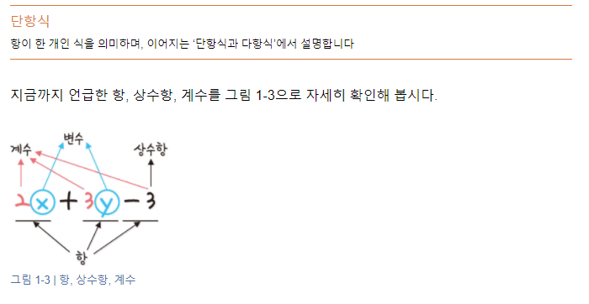

 | -3은 상수항이자 계수이다.
 | -3 상수는 x0 (x의 0제곱)과 -3의 곱으로 볼 수 있으므로 상수항인 -3도 계수에 포함됨

단항식과 다항식

단항식 | : 항이 하나로 된 식
다항식 | : 항이 두 개 이상인 항의 합으로 된 식

차수

차수는 문자를 곱한 횟수를 의미함
2x2 은 x를 두 번 곱했기 때문에 차수가 2이고
3y1 은 y를 한 번 곱했기 때문에 차수가 1이됨
-3은 x0 은이므로 차수가 0이됨

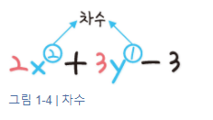
 |  |  |  | x를 기준으로 차수를 구하면 x에 대한 이차식
 |  |  |  | y를 기준으로 차수를 구하면 y에 대한 일차식

수식

수식이란 변수와 상수를 연산자를 이용하여 표현한 식

https://colab.research.google.com/drive/1bftNkhYWUaZJa0p-T1hfhgb8yycWZe5O#scrollTo=_Dt-Fv8CDnRs

팩토리얼(factorial)

수열(sequence)

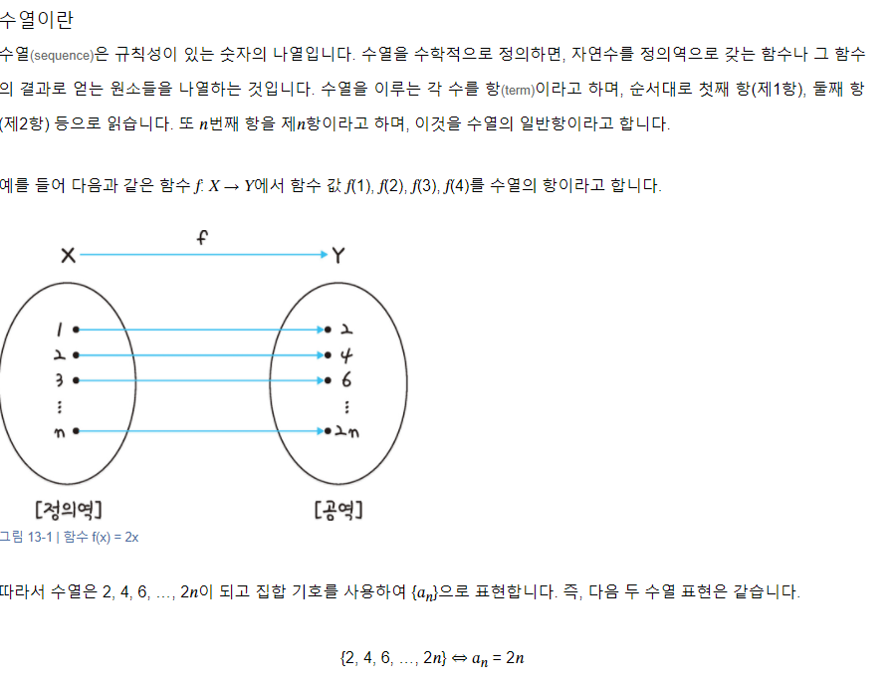

 | 피보나치

 | 첫째 및 둘째 항이 1이며 그 뒤의 모든 항은 바로 앞 두 항의 합인 수열(컴퓨터에서는 배열이나 리스트)
 |  |  |  |  |  |  |  |  |  |  | 재귀

 | 1 | 1 | 2 | 3 | 5 | 8 | 13 | 21 | 34 | 55

 | 1 | 1 | 2 | 3 | 5 | 8 | 13 | 21 | 34 | 55

선형대수
y = 3x
y = 2x
일차함수 그래프
 |  |  |  | y

y = 1x
 |  |  |  |  |  |  |  | y = ax |  | a | 1 | 2 | 3
 |  |  |  |  |  |  |  |  |  | y | 1x | 2x | 3x

 |  |  |  |  |  |  | x

y = -3x
y = -2x
 |  |  |  | y

y = -1x
 |  |  |  |  |  |  |  | y = ax |  | a | 1 | 2 | 3
 |  |  |  |  |  |  |  |  |  | y | -1x | -2x | -3x

 |  |  |  |  |  |  | x

y = 1x + 3
 |  |  |  | y

y = 1x

y = 1x - 3

 |  |  |  |  |  |  | x

 | vector |  | 수학에서 어떤 정보를 표현할 때 크기와 방향을 모두 가지는 것을 벡터라고 하고, 크기만 가지는 것을 스칼라라고 부름
 |  |  |  |  |  |  |  | 컴퓨터공학과에서의 벡터는 여러 개의 데이터를 하나의 정보로 표현한다는 관점에서 리스트, 배열과 비슷함.
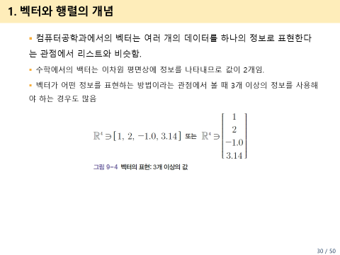
$μ= \left[\begin{matrix}1 \\ \begin{aligned}2\end{aligned}\end{matrix}\right]$
 |  |  |  | y

$$υ= \left[\begin{matrix}1 \\ \begin{aligned}−3\end{aligned}\end{matrix}\right]$$

$ω= \left[\begin{matrix}−1 \\ \begin{aligned}−2\end{aligned}\end{matrix}\right]$
$μ$

 |  |  |  |  |  |  | x
$ω$
$$υ$$

 | 행렬(matrix) |  |  | 원래 격자를 뜻하는 말로, 수학에서는 사각형으로 된 수의 배열을 지칭함. 1개 이상의 벡터 모임
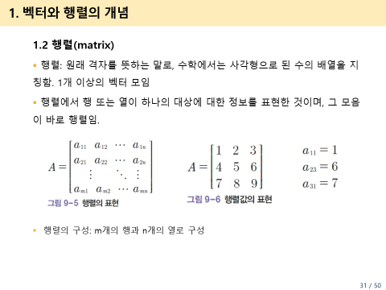

$Α$ = $\left[\begin{matrix}1 & 2 & 3 \\ 4 & 5 & 6 \\ 7 & 8 & 9\end{matrix}\right]$

 | 단위벡터
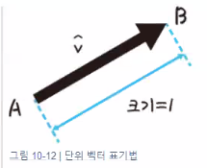
 | 길이가 1인 벡터

 | 벡터의 길이(크기) 구하기

벡$터 \vec{v}의$ 크기(길이, norm) ||$\vec{v}$||

 |  |  |  | y

||$\vec{v}$|| =
 |  |  |  |  |  | (4, 3)
 |  |  |  |  | 5

 |  |  |  |  |  |  | x
벡$터 \vec{v}의$ 크기(길이)

 |  | 단위 벡터

 |  |  |  | y

||$\vec{v}$|| =
 |  |  |  |  |  | (4/5, 3/5) |  |  | 4 |  | 3
 |  |  |  |  | 1 |  |  |  | 5 |  | 5

 |  |  |  |  |  |  | x

 | 위치 벡터 성분 구하기

 |  |  |  | y

$$\vec{b}$$
$$\vec{a}$$

 |  |  |  |  |  |  | x

 | 영 벡터

지수함수
a > 1 경우
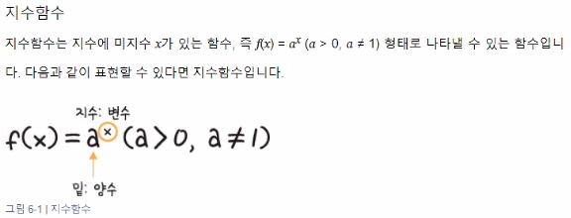
x | a |  |  |  |  |  | y
 | 2 | 1 | 0.5 | 0 | -1 | -2
-1 | 0.5 | 1 | 2 | #DIV/0! | -1 | -0.5
-0.9 | 0.53588673127 | 1 | 1.8660659831 | #DIV/0! | #NUM! | #NUM!
-0.8 | 0.5743491775 | 1 | 1.7411011266 | #DIV/0! | #NUM! | #NUM!
-0.7 | 0.61557220667 | 1 | 1.6245047927 | #DIV/0! | #NUM! | #NUM!
-0.6 | 0.65975395539 | 1 | 1.5157165665 | #DIV/0! | #NUM! | #NUM!
-0.5 | 0.70710678119 | 1 | 1.4142135624 | #DIV/0! | #NUM! | #NUM!
-0.4 | 0.75785828326 | 1 | 1.3195079108 | #DIV/0! | #NUM! | #NUM!
-0.3 | 0.81225239636 | 1 | 1.2311444133 | #DIV/0! | #NUM! | #NUM!
-0.2 | 0.8705505633 | 1 | 1.148698355 | #DIV/0! | -1 | -0.8705505633
-0.1 | 0.93303299154 | 1 | 1.0717734625 | #DIV/0! | #NUM! | #NUM!
0 | 1 | 1 | 1 | #NUM! | 1 | 1
0.1 | 1.0717734625 | 1 | 0.93303299154 | 0 | #NUM! | #NUM!
0.2 | 1.148698355 | 1 | 0.8705505633 | 0 | -1 | -1.148698355
0 < a < 1 경우
0.3 | 1.2311444133 | 1 | 0.81225239636 | 0 | #NUM! | #NUM!
0.4 | 1.3195079108 | 1 | 0.75785828326 | 0 | #NUM! | #NUM!
0.5 | 1.4142135624 | 1 | 0.70710678119 | 0 | #NUM! | #NUM!
0.6 | 1.5157165665 | 1 | 0.65975395539 | 0 | #NUM! | #NUM!
0.7 | 1.6245047927 | 1 | 0.61557220667 | 0 | #NUM! | #NUM!
0.8 | 1.7411011266 | 1 | 0.5743491775 | 0 | #NUM! | #NUM!
0.9 | 1.8660659831 | 1 | 0.53588673127 | 0 | #NUM! | #NUM!
1 | 2 | 1 | 0.5 | 0 | -1 | -2

지수함수의 평행이동

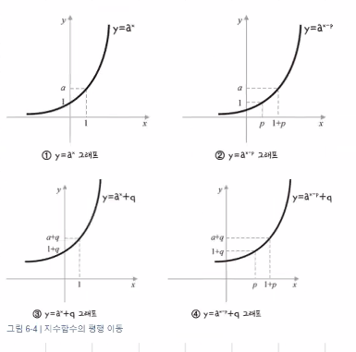
x | a | y | p | q
 | 2 |  | 3 | 3
-1 |  | 0.5 | -2.5 | 3.5
-0.9 |  | 0.53588673127 | -2.4641132687 | 3.5358867313
-0.8 |  | 0.5743491775 | -2.4256508225 | 3.5743491775
-0.7 |  | 0.61557220667 | -2.3844277933 | 3.6155722067
-0.6 |  | 0.65975395539 | -2.3402460446 | 3.6597539554
-0.5 |  | 0.70710678119 | -2.2928932188 | 3.7071067812
-0.4 |  | 0.75785828326 | -2.2421417167 | 3.7578582833
-0.3 |  | 0.81225239636 | -2.1877476036 | 3.8122523964
-0.2 |  | 0.8705505633 | -2.1294494367 | 3.8705505633
-0.1 |  | 0.93303299154 | -2.0669670085 | 3.9330329915
0 |  | 1 | -2 | 4
0.1 |  | 1.0717734625 | -1.9282265375 | 4.0717734625
0.2 |  | 1.148698355 | -1.851301645 | 4.148698355
0.3 |  | 1.2311444133 | -1.7688555867 | 4.2311444133
0.4 |  | 1.3195079108 | -1.6804920892 | 4.3195079108
0.5 |  | 1.4142135624 | -1.5857864376 | 4.4142135624
0.6 |  | 1.5157165665 | -1.4842834335 | 4.5157165665
0.7 |  | 1.6245047927 | -1.3754952073 | 4.6245047927
0.8 |  | 1.7411011266 | -1.2588988734 | 4.7411011266
0.9 |  | 1.8660659831 | -1.1339340169 | 4.8660659831
1 |  | 2 | -1 | 5

지수함수의 대칭이동
y축에 대해 대칭이동
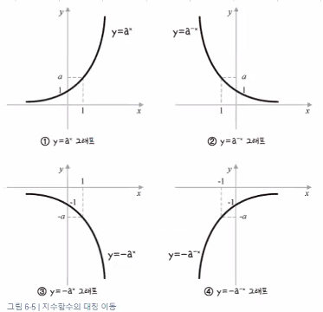
x | a | y | y축에 대해 대칭이동 |  | x축에 대해 대칭이동 |  | 원점에 대해 대칭이동
 | 2
-1 |  | 0.5 | 2 |  | -0.5 |  | -2
-0.9 |  | 0.53588673127 | 1.8660659831 |  | -0.53588673127 |  | -1.8660659831
-0.8 |  | 0.5743491775 | 1.7411011266 |  | -0.5743491775 |  | -1.7411011266
-0.7 |  | 0.61557220667 | 1.6245047927 |  | -0.61557220667 |  | -1.6245047927
-0.6 |  | 0.65975395539 | 1.5157165665 |  | -0.65975395539 |  | -1.5157165665
-0.5 |  | 0.70710678119 | 1.4142135624 |  | -0.70710678119 |  | -1.4142135624
-0.4 |  | 0.75785828326 | 1.3195079108 |  | -0.75785828326 |  | -1.3195079108
-0.3 |  | 0.81225239636 | 1.2311444133 |  | -0.81225239636 |  | -1.2311444133
-0.2 |  | 0.8705505633 | 1.148698355 |  | -0.8705505633 |  | -1.148698355
-0.1 |  | 0.93303299154 | 1.0717734625 |  | -0.93303299154 |  | -1.0717734625
0 |  | 1 | 1 |  | -1 |  | -1
0.1 |  | 1.0717734625 | 0.93303299154 |  | -1.0717734625 |  | -0.93303299154
x축에 대해 대칭이동
원점에 대해 대칭이동
0.2 |  | 1.148698355 | 0.8705505633 |  | -1.148698355 |  | -0.8705505633
0.3 |  | 1.2311444133 | 0.81225239636 |  | -1.2311444133 |  | -0.81225239636
0.4 |  | 1.3195079108 | 0.75785828326 |  | -1.3195079108 |  | -0.75785828326
0.5 |  | 1.4142135624 | 0.70710678119 |  | -1.4142135624 |  | -0.70710678119
0.6 |  | 1.5157165665 | 0.65975395539 |  | -1.5157165665 |  | -0.65975395539
0.7 |  | 1.6245047927 | 0.61557220667 |  | -1.6245047927 |  | -0.61557220667
0.8 |  | 1.7411011266 | 0.5743491775 |  | -1.7411011266 |  | -0.5743491775
0.9 |  | 1.8660659831 | 0.53588673127 |  | -1.8660659831 |  | -0.53588673127
1 |  | 2 | 0.5 |  | -2 |  | -0.5

y = 2x-3
x | a | y | p
 | 2 |  | 3
-1 |  | 0.5 | 0.0625 | -0.0625
-0.9 |  | 0.53588673127 | 0.066985841409 | -0.066985841409
-0.8 |  | 0.5743491775 | 0.071793647187 | -0.071793647187
-0.7 |  | 0.61557220667 | 0.076946525834 | -0.076946525834
-0.6 |  | 0.65975395539 | 0.082469244423 | -0.082469244423
-0.5 |  | 0.70710678119 | 0.088388347648 | -0.088388347648
-0.4 |  | 0.75785828326 | 0.094732285407 | -0.094732285407
-0.3 |  | 0.81225239636 | 0.10153154954 | -0.10153154954
-0.2 |  | 0.8705505633 | 0.10881882041 | -0.10881882041
-0.1 |  | 0.93303299154 | 0.11662912394 | -0.11662912394
0 |  | 1 | 0.125 | -0.125
y = -2x-3
0.1 |  | 1.0717734625 | 0.13397168282 | -0.13397168282
0.2 |  | 1.148698355 | 0.14358729437 | -0.14358729437
0.3 |  | 1.2311444133 | 0.15389305167 | -0.15389305167
0.4 |  | 1.3195079108 | 0.16493848885 | -0.16493848885
0.5 |  | 1.4142135624 | 0.1767766953 | -0.1767766953
0.6 |  | 1.5157165665 | 0.18946457081 | -0.18946457081
0.7 |  | 1.6245047927 | 0.20306309909 | -0.20306309909
0.8 |  | 1.7411011266 | 0.21763764082 | -0.21763764082
0.9 |  | 1.8660659831 | 0.23325824788 | -0.23325824788
1 |  | 2 | 0.25 | -0.25

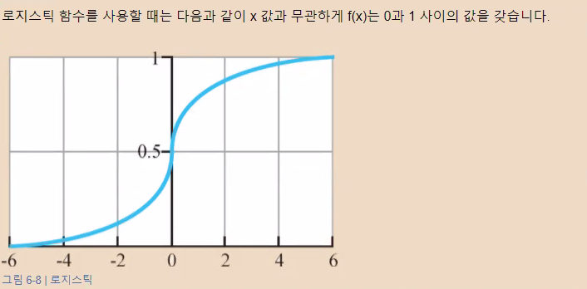
 | 로지스틱 함수
 |  |  |  |  |  |  |  |  |  | e | 2.7182818285 | 2.7182818285
 |  |  |  |  |  |  |  | x | y |  |  |  | x | y | x | y
 |  |  |  |  |  |  |  | -100 | 3.720075976E-44 |  |  |  | -2 | 0.11920292202 | -100 | 3.720075976E-44
 |  |  |  |  |  |  |  | -90 | 8.194012624E-40 |  |  |  | -1.9 | 0.13010847436 | -2 | 0.11920292202
 |  |  |  |  |  |  |  | -80 | 1.8048513878E-35 |  |  |  | -1.8 | 0.1418510649 | -1.9 | 0.13010847436
 |  |  |  |  |  |  |  | -70 | 3.9754497359E-31 |  |  |  | -1.7 | 0.15446526508 | -1.8 | 0.1418510649
 |  |  |  |  |  |  |  | -60 | 8.7565107627E-27 |  |  |  | -1.6 | 0.16798161487 | -1.7 | 0.15446526508
 |  |  |  |  |  |  |  | -50 | 1.928749848E-22 |  |  |  | -1.5 | 0.18242552381 | -1.6 | 0.16798161487
 |  |  |  |  |  |  |  | -40 | 4.2483542553E-18 |  |  |  | -1.4 | 0.19781611144 | -1.5 | 0.18242552381
 |  |  |  |  |  |  |  | -30 | 9.3576229688E-14 |  |  |  | -1.3 | 0.21416501696 | -1.4 | 0.19781611144
 |  |  |  |  |  |  |  | -20 | 2.0611536182E-09 |  |  |  | -1.2 | 0.2314752165 | -1.3 | 0.21416501696
 |  |  |  |  |  |  |  | -10 | 4.5397868702E-05 |  |  |  | -1.1 | 0.2497398944 | -1.2 | 0.2314752165
 |  |  |  |  |  |  |  | 0 | 0.5 |  |  |  | -1 | 0.26894142137 | -1.1 | 0.2497398944
 |  |  |  |  |  |  |  | 10 | 0.99995460213 |  |  |  | -0.9 | 0.28905049737 | -1 | 0.26894142137
 |  |  |  |  |  |  |  | 20 | 0.99999999794 |  |  |  | -0.8 | 0.31002551887 | -0.9 | 0.28905049737
 |  |  |  |  |  |  |  | 30 | 1 |  |  |  | -0.7 | 0.33181222783 | -0.8 | 0.31002551887
 |  |  |  |  |  |  |  | 40 | 1 |  |  |  | -0.6 | 0.35434369377 | -0.7 | 0.33181222783
 |  |  |  |  |  |  |  | 50 | 1 |  |  |  | -0.5 | 0.3775406688 | -0.6 | 0.35434369377
 |  |  |  |  |  |  |  | 60 | 1 |  |  |  | -0.4 | 0.40131233989 | -0.5 | 0.3775406688
 |  |  |  |  |  |  |  | 70 | 1 |  |  |  | -0.3 | 0.42555748319 | -0.4 | 0.40131233989
 |  |  |  |  |  |  |  | 80 | 1 |  |  |  | -0.2 | 0.45016600269 | -0.3 | 0.42555748319
 |  |  |  |  |  |  |  | 90 | 1 |  |  |  | -0.1 | 0.47502081252 | -0.2 | 0.45016600269
 |  |  |  |  |  |  |  | 100 | 1 |  |  |  | 0 | 0.5 | -0.1 | 0.47502081252
 |  |  |  |  |  |  |  |  |  |  |  |  | 0.1 | 0.52497918748 | 0 | 0.5
 |  |  |  |  |  |  |  |  |  |  |  |  | 0.2 | 0.54983399731 | 0.1 | 0.52497918748
 |  |  |  |  |  |  |  |  |  |  |  |  | 0.3 | 0.57444251681 | 0.2 | 0.54983399731
 |  |  |  |  |  |  |  |  |  |  |  |  | 0.4 | 0.59868766011 | 0.3 | 0.57444251681
 |  |  |  |  |  |  |  |  |  |  |  |  | 0.5 | 0.6224593312 | 0.4 | 0.59868766011
 |  |  |  |  |  |  |  |  |  |  |  |  | 0.6 | 0.64565630623 | 0.5 | 0.6224593312
 |  |  |  |  |  |  |  |  |  |  |  |  | 0.7 | 0.66818777217 | 0.6 | 0.64565630623
 |  |  |  |  |  |  |  |  |  |  |  |  | 0.8 | 0.68997448113 | 0.7 | 0.66818777217
 |  |  |  |  |  |  |  |  |  |  |  |  | 0.9 | 0.71094950263 | 0.8 | 0.68997448113
 |  |  |  |  |  |  |  |  |  |  |  |  | 1 | 0.73105857863 | 0.9 | 0.71094950263
 |  |  |  |  |  |  |  |  |  |  |  |  | 1.1 | 0.7502601056 | 1 | 0.73105857863
 |  |  |  |  |  |  |  |  |  |  |  |  | 1.2 | 0.7685247835 | 1.1 | 0.7502601056
 |  |  |  |  |  |  |  |  |  |  |  |  | 1.3 | 0.78583498304 | 1.2 | 0.7685247835
 |  |  |  |  |  |  |  |  |  |  |  |  | 1.4 | 0.80218388856 | 1.3 | 0.78583498304
 |  |  |  |  |  |  |  |  |  |  |  |  | 1.5 | 0.81757447619 | 1.4 | 0.80218388856
 |  |  |  |  |  |  |  |  |  |  |  |  | 1.6 | 0.83201838513 | 1.5 | 0.81757447619
 |  |  |  |  |  |  |  |  |  |  |  |  | 1.7 | 0.84553473492 | 1.6 | 0.83201838513
 |  |  |  |  |  |  |  |  |  |  |  |  | 1.8 | 0.8581489351 | 1.7 | 0.84553473492
 |  |  |  |  |  |  |  |  |  |  |  |  | 1.9 | 0.86989152564 | 1.8 | 0.8581489351
 |  |  |  |  |  |  |  |  |  |  |  |  | 2 | 0.88079707798 | 1.9 | 0.86989152564
 |  |  |  |  |  |  |  |  |  |  |  |  |  |  | 2 | 0.88079707798
 |  |  |  |  |  |  |  |  |  |  |  |  |  |  | 100 | 1

로그함수
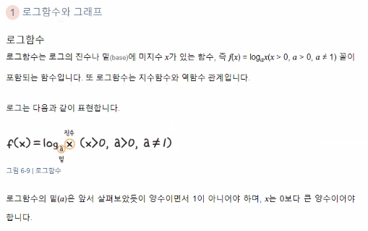

로그함수2
x | a |  |  |  |  |  | y
 | 2 | 1 | 0.5 | 0 | -1 | -2
-1 | #NUM!
-0.9 | #NUM!
-0.8 | #NUM!
-0.7 | #NUM!
-0.6 | #NUM!
-0.5 | #NUM!
-0.4 | #NUM!
-0.3 | #NUM!
-0.2 | #NUM!
-0.1 | #NUM!
0 | #NUM!
0.1 | -3.3219280949
0.2 | -2.3219280949
0.3 | -1.7369655942
0.4 | -1.3219280949
0.5 | -1
0.6 | -0.73696559417
0.7 | -0.51457317283
0.8 | -0.32192809489
0.9 | -0.15200309345
1 | 0
1.1 | 0.13750352375
1.2 | 0.26303440583
1.3 | 0.37851162325
1.4 | 0.48542682717
1.5 | 0.58496250072
1.6 | 0.67807190511
1.7 | 0.76553474636
1.8 | 0.84799690655
1.9 | 0.92599941856
2 | 1
2.1 | 1.0703893279
2.2 | 1.1375035237
2.3 | 1.2016338612
2.4 | 1.2630344058
2.5 | 1.3219280949
2.6 | 1.3785116233
2.7 | 1.4329594073
2.8 | 1.4854268272
2.9 | 1.5360529002
3 | 1.5849625007

 | 로그함수 변형

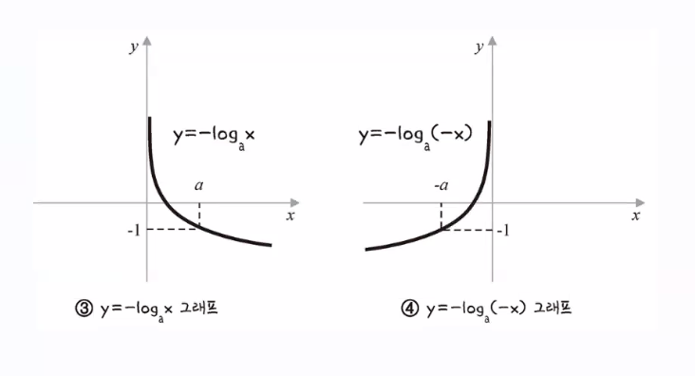

 | 교차(cross) 엔트로피(entropy) |  |  |  | 위 그래프를 이동
 |  |  |  |  |  |  |  |  | a | 2.7182818285
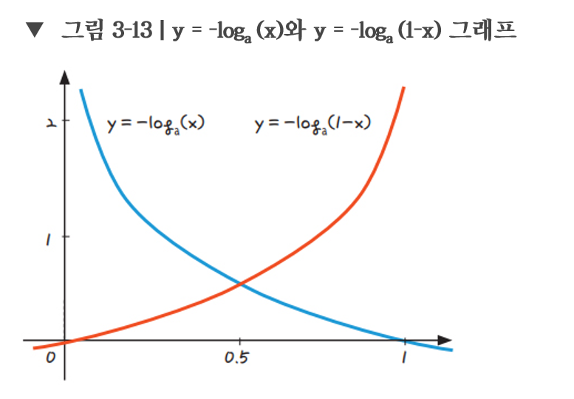

 |  |  |  |  |  |  |  | x | 1-x | y | y | a>1
오차
-0.2 | -0.079181246048
-0.1 | -0.041392685158
0 | 0
0.1 | 0.045757490561 | 1
0.2 | 0.096910013008 | 0.69897000434
0.3 | 0.15490195999 | 0.52287874528
0.4 | 0.22184874962 | 0.39794000867
0.5 | 0.30102999566 | 0.30102999566
0.6 | 0.39794000867 | 0.22184874962
0.7 | 0.52287874528 | 0.15490195999
0.8 | 0.69897000434 | 0.096910013008
0.9 | 1 | 0.045757490561
1 |  | 0
1.1 |  | -0.041392685158
1.2 |  | -0.079181246048
1.3 |  | -0.11394335231

 |  |  |  |  |  |  |  | -0.2 | 1.2 | -0.079181246048
 |  |  |  |  |  |  |  | -0.1 | 1.1 | -0.041392685158
 |  |  |  |  |  |  |  | 0 | 1 | 0
 |  |  |  |  |  |  |  | 0.1 | 0.9 | 0.045757490561 | 1
 |  |  |  |  |  |  |  | 0.2 | 0.8 | 0.096910013008 | 0.69897000434
 |  |  |  |  |  |  |  | 0.3 | 0.7 | 0.15490195999 | 0.52287874528
 |  |  |  |  |  |  |  | 0.4 | 0.6 | 0.22184874962 | 0.39794000867
 |  |  |  |  |  |  |  | 0.5 | 0.5 | 0.30102999566 | 0.30102999566
 |  |  |  |  |  |  |  | 0.6 | 0.4 | 0.39794000867 | 0.22184874962
 |  |  |  |  |  |  |  | 0.7 | 0.3 | 0.52287874528 | 0.15490195999
 |  |  |  |  |  |  |  | 0.8 | 0.2 | 0.69897000434 | 0.096910013008
 |  |  |  |  |  |  |  | 0.9 | 0.1 | 1 | 0.045757490561
예측값
 |  |  |  |  |  |  |  | 1 | 0 |  | 0
 |  |  |  |  |  |  |  | 1.1 | -0.1 |  | -0.041392685158
 |  |  |  |  |  |  |  | 1.2 | -0.2 |  | -0.079181246048
 |  |  |  |  |  |  |  | 1.3 | -0.3 |  | -0.11394335231

 |  |  | 파란색 선은 실제값이 1일때 사용할 수 있는 그래프
 |  |  | 예측값이 1일때 오차가 0이고, 반대로 예측값이 0에 가까울수록 오차는 커짐

 |  |  | 빨간색 선은 실제값이 0일때 사용할 수 있는 그래프
 |  |  | 예측값이 0일때 오차가 0이고, 반대로 예측값이 1에 가까울수록 오차는 커짐

 |  |  |  |  |  |  |  |  |  |  |  |  | 0.6 | #REF! | 0.5 | #REF!
 |  |  |  |  |  |  |  |  |  |  |  |  | 0.7 | #REF! | 0.6 | #REF!
 |  |  |  |  |  |  |  |  |  |  |  |  | 0.8 | #REF! | 0.7 | #REF!
 |  |  |  |  |  |  |  |  |  |  |  |  | 0.9 | #REF! | 0.8 | #REF!
 |  |  |  |  |  |  |  |  |  |  |  |  | 1 | #REF! | 0.9 | #REF!
 |  |  |  |  |  |  |  |  |  |  |  |  | 1.1 | #REF! | 1 | #REF!
 |  |  |  |  |  |  |  |  |  |  |  |  | 1.2 | #REF! | 1.1 | #REF!
 |  |  |  |  |  |  |  |  |  |  |  |  | 1.3 | #REF! | 1.2 | #REF!
 |  |  |  |  |  |  |  |  |  |  |  |  | 1.4 | #REF! | 1.3 | #REF!
 |  |  |  |  |  |  |  |  |  |  |  |  | 1.5 | #REF! | 1.4 | #REF!
 |  |  |  |  |  |  |  |  |  |  |  |  | 1.6 | #REF! | 1.5 | #REF!
 |  |  |  |  |  |  |  |  |  |  |  |  | 1.7 | #REF! | 1.6 | #REF!
 |  |  |  |  |  |  |  |  |  |  |  |  | 1.8 | #REF! | 1.7 | #REF!
 |  |  |  |  |  |  |  |  |  |  |  |  | 1.9 | #REF! | 1.8 | #REF!
 |  |  |  |  |  |  |  |  |  |  |  |  | 2 | #REF! | 1.9 | #REF!
 |  |  |  |  |  |  |  |  |  |  |  |  |  |  | 2 | #REF!
 |  |  |  |  |  |  |  |  |  |  |  |  |  |  | 100 | 1

머신러닝기초
 |  |  | 편차는 평균과의 차
 | 키 | 몸무게 | 키 편차 deviation | 몸무게 편차 deviation | 키 편차의 제곱 | 키 편차 x 몸무게 편차
 | 170 | 65 | 7 | 8 | 49 | 56
 | 155 | 50 | -8 | -7 | 64 | 56
 | 150 | 45 | -13 | -12 | 169 | 156 |  | y=ax+b
 | 175 | 70 | 12 | 13 | 144 | 156
 | 165 | 55 | 2 | -2 | 4 | -4

키 평균 | 163
몸무게 평균 | 57

기울기(a) | (x-x평균)(y-y평균)의 합 |  |  |  |  | 420 | 0.97674418605
 | (x-x평균) 제곱의 합 |  |  |  |  | 430

y절편(b) | mean(y) - (mean(x)*a) |  |  |  |  | -102.20930233 |  | y=0.98x-102

 |  |  |  |  |  |  |  | 만약에 키가 163이면 | 57

 | 이차함수와 그래프

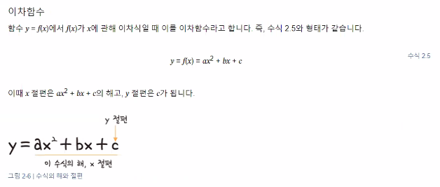
 |  |  |  |  |  |  |  |  |  |  |  | y=x2 |  | a값 | 1 | 2 | 3
 |  |  |  |  |  |  |  |  |  | x | y |  | y=ax2 | y값 | 1x2 | 2x2 | 3x2
 |  |  |  |  |  |  |  |  |  | -10 | 100 |  |  |  | x | 1x2 | 2x2 | 3x2
 |  |  |  |  |  |  |  |  |  | -9 | 81 |  |  |  | -10 | 100 | 200 | 300
 |  |  |  |  |  |  |  |  |  | -8 | 64 |  |  |  | -9 | 81 | 162 | 243
 |  |  |  |  |  |  |  |  |  | -7 | 49 |  |  |  | -8 | 64 | 128 | 192
 |  |  |  |  |  |  |  |  |  | -6 | 36 |  |  |  | -7 | 49 | 98 | 147
 |  |  |  |  |  |  |  |  |  | -5 | 25 |  |  |  | -6 | 36 | 72 | 108
 |  |  |  |  |  |  |  |  |  | -4 | 16 |  |  |  | -5 | 25 | 50 | 75
 |  |  |  |  |  |  |  |  |  | -3 | 9 |  |  |  | -4 | 16 | 32 | 48
 |  |  |  |  |  |  |  |  |  | -2 | 4 |  |  |  | -3 | 9 | 18 | 27
 |  |  |  |  |  |  |  |  |  | -1 | 1 |  |  |  | -2 | 4 | 8 | 12
 |  |  |  |  |  |  |  |  |  | 0 | 0 |  |  |  | -1 | 1 | 2 | 3
 |  |  |  |  |  |  |  |  |  | 1 | 1 |  |  |  | 0 | 0 | 0 | 0
 |  |  |  |  |  |  |  |  |  | 2 | 4 |  |  |  | 1 | 1 | 2 | 3
 |  |  |  |  |  |  |  |  |  | 3 | 9 |  |  |  | 2 | 4 | 8 | 12
 |  |  |  |  |  |  |  |  |  | 4 | 16 |  |  |  | 3 | 9 | 18 | 27
 |  |  |  |  |  |  |  |  |  | 5 | 25 |  |  |  | 4 | 16 | 32 | 48
 |  |  |  |  |  |  |  |  |  | 6 | 36 |  |  |  | 5 | 25 | 50 | 75
 |  |  |  |  |  |  |  |  |  | 7 | 49 |  |  |  | 6 | 36 | 72 | 108
 |  |  |  |  |  |  |  |  |  | 8 | 64 |  |  |  | 7 | 49 | 98 | 147
 |  |  |  |  |  |  |  |  |  | 9 | 81 |  |  |  | 8 | 64 | 128 | 192
 |  |  |  |  |  |  |  |  |  | 10 | 100 |  |  |  | 9 | 81 | 162 | 243
 |  |  |  |  |  |  |  |  |  |  |  |  |  |  | 10 | 100 | 200 | 300
 |  |  |  |  |  |  |  |  |  |  |  | y=-x2
 |  |  |  |  |  |  |  |  |  | x | y
 |  |  |  |  |  |  |  |  |  | -10 | -100
 |  |  |  |  |  |  |  |  |  | -9 | -81 |  |  |  |  | x
 |  |  |  |  |  |  |  |  |  | -8 | -64 |  |  |  |  | -10 | 343
 |  |  |  |  |  |  |  |  |  | -7 | -49 |  |  |  |  | -9 | 293
 |  |  |  |  |  |  |  |  |  | -6 | -36 |  |  |  |  | -8 | 247
 |  |  |  |  |  |  |  |  |  | -5 | -25 |  |  |  |  | -7 | 205
 |  |  |  |  |  |  |  |  |  | -4 | -16 |  |  |  |  | -6 | 167
 |  |  |  |  |  |  |  |  |  | -3 | -9 |  |  |  |  | -5 | 133
 |  |  |  |  |  |  |  |  |  | -2 | -4 |  |  |  |  | -4 | 103
 |  |  |  |  |  |  |  |  |  | -1 | -1 |  |  |  |  | -3 | 77
 |  |  |  |  |  |  |  |  |  | 0 | 0 |  |  |  |  | -2 | 55
 |  |  |  |  |  |  |  |  |  | 1 | -1 |  |  |  |  | -1 | 37
 |  |  |  |  |  |  |  |  |  | 2 | -4 |  |  |  |  | 0 | 23
 |  |  |  |  |  |  |  |  |  | 3 | -9 |  |  |  |  | 1 | 13
 |  |  |  |  |  |  |  |  |  | 4 | -16 |  |  |  |  | 2 | 7
 |  |  |  |  |  |  |  |  |  | 5 | -25 |  |  |  |  | 3 | 5
 |  |  |  |  |  |  |  |  |  | 6 | -36 |  |  |  |  | 4 | 7
 |  |  |  |  |  |  |  |  |  | 7 | -49 |  |  |  |  | 5 | 13
 |  |  |  |  |  |  |  |  |  | 8 | -64 |  |  |  |  | 6 | 23
 |  |  |  |  |  |  |  |  |  | 9 | -81 |  |  |  |  | 7 | 37
 |  |  |  |  |  |  |  |  |  | 10 | -100 |  |  |  |  | 8 | 55
 |  |  |  |  |  |  |  |  |  |  |  |  |  |  |  | 9 | 77
 |  |  |  |  |  |  |  |  |  |  |  |  |  |  |  | 10 | 103

상관_회귀
연도 | 광고비 | 광고비 편차 | 광고비 편차^2 | 매출액 | 매출액 편차 | 광고비 편차 X 매출액 편차
2006 | 13 | -3.4666666667 | 12.017777778 | 94 | -4.9333333333 | 17.102222222
2007 | 8 | -8.4666666667 | 71.684444444 | 70 | -28.933333333 | 244.96888889
2008 | 10 | -6.4666666667 | 41.817777778 | 90 | -8.9333333333 | 57.768888889
2009 | 15 | -1.4666666667 | 2.1511111111 | 100 | 1.0666666667 | -1.5644444444
2010 | 12 | -4.4666666667 | 19.951111111 | 95 | -3.9333333333 | 17.568888889
2011 | 15 | -1.4666666667 | 2.1511111111 | 100 | 1.0666666667 | -1.5644444444
2012 | 14 | -2.4666666667 | 6.0844444444 | 85 | -13.933333333 | 34.368888889
2013 | 15 | -1.4666666667 | 2.1511111111 | 95 | -3.9333333333 | 5.7688888889
2014 | 17 | 0.53333333333 | 0.28444444444 | 105 | 6.0666666667 | 3.2355555556
2015 | 19 | 2.5333333333 | 6.4177777778 | 105 | 6.0666666667 | 15.368888889
2016 | 20 | 3.5333333333 | 12.484444444 | 110 | 11.066666667 | 39.102222222
2017 | 21 | 4.5333333333 | 20.551111111 | 105 | 6.0666666667 | 27.502222222
2018 | 22 | 5.5333333333 | 30.617777778 | 104 | 5.0666666667 | 28.035555556
2019 | 21 | 4.5333333333 | 20.551111111 | 105 | 6.0666666667 | 27.502222222
2020 | 25 | 8.5333333333 | 72.817777778 | 121 | 22.066666667 | 188.30222222
 |  |  | 321.73333333 |  |  | 703.46666667 | 모 |  |  | 표본
광고비 평균 | 16.466666667 |  |  |  |  |  | 공분산 = | 703.46666667 | 46.897777778 | 공분산= | 703.46666667 | 50.247619048
매출액 평균 | 98.933333333 |  |  |  |  |  |  | 15 |  |  | 14

광고비 모표준편차 | 4.6312945155 |  | 4.6312945155 |  |  |  | 46.897777778
광고비 표본표준편차 | 4.7938452604 |  | 4.7938452604 |  |  |  | 50.247619048

매출액 모표준편차 | 11.40448255
매출액 표본표준편차 | 11.804760944
 |  |  |  |  |  |  | 상관 = | 46.897777778 | 0.88792090224 | 상관= | 50.247619048 | 0.88792090224
 |  |  |  |  |  |  |  | 52.817517483 |  |  | 56.590197303

확률
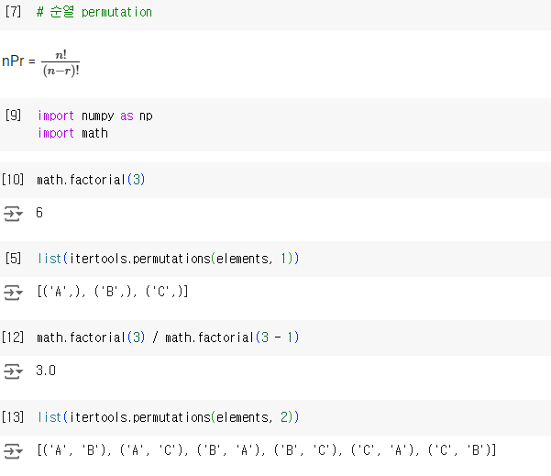
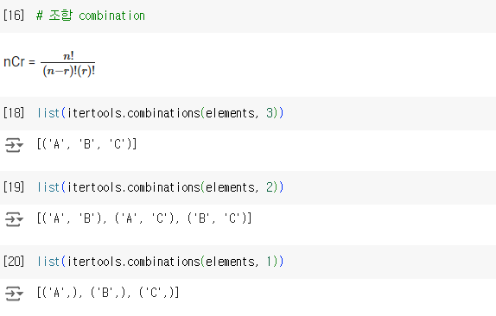
 | 3개 중에 3개뽑기(순서를 고려)
import itertools | A B C
elements = ['A', 'B', 'C'] | A C B
 | B A C
 | B C A
 | C A B
 | C B A

예측모델
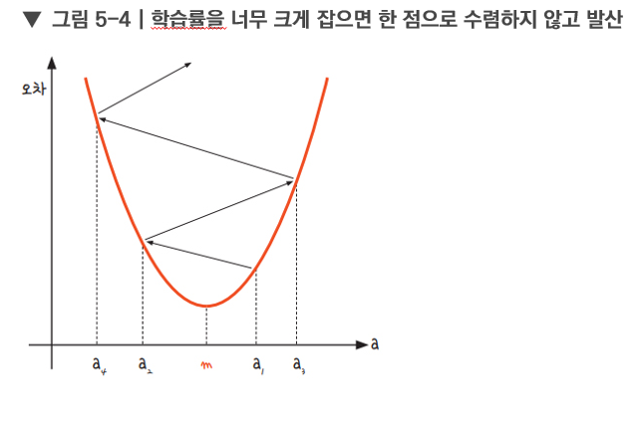
x | 예측값 | y(실제성적, 실제값) | 오차 = 실제값 - 예측값 | |오차| | 오차제곱 | x편차 | x편차^2 | y편차 | x편차 * y편차
2 | 83.6 | 81 | -2.6 | 2.6 | 6.76 | -3 | 9 | -9.5 | 28.5
4 | 88.2 | 93 | 4.8 | 4.8 | 23.04 | -1 | 1 | 2.5 | -2.5
6 | 92.8 | 91 | -1.8 | 1.8 | 3.24 | 1 | 1 | 0.5 | 0.5
8 | 97.4 | 97 | -0.4 | 0.4 | 0.16 | 3 | 9 | 6.5 | 19.5
 |  |  |  |  |  |  | 20 |  | 46

x평균 |  | 5
y평균 |  | 90.5
 |  |  |  |  |  |  |  | 예측모델 | y = 2.3x + 79
기울기 |  | 2.3
y절편 |  | 79

 |  | mean absolute error (mae) | 2.4

 |  | mean squared error | 8.3
 |  | root mean squared error | 2.8809720582

사람이 공식에 의해 구한 단순 선형 모델
머신러닝은 임의의 선을 긋고 그 기울기를 조정해가면서 오차가 가장 적은 기울기를 찾아나가야한다

 |  | 오차 = 실제값 - 예측값

 |  |  |  |  |  |  | 임의로 머신이 예측한 선 |  |  | 기울기 | 3
 |  |  |  |  |  |  |  |  |  | y절편 | 76
 |  |  |  |  |  |  |  |  |  | y = 3x + 76

x | 예측값 | y(실제성적, 실제값) | 오차 = 실제값 - 예측값 | |오차| | 오차제곱
2 | 82 | 81 | -1 | 1 | 1
4 | 88 | 93 | 5 | 5 | 25
6 | 94 | 91 | -3 | 3 | 9
8 | 100 | 97 | -3 | 3 | 9

 |  | mean absolute error (mae) | 3

 |  | mean squared error | 11
 |  | root mean squared error | 3.3166247904

x | 예측값 | y(실제성적, 실제값) | 오차 = 실제값 - 예측값 | |오차| | 오차제곱 |  | 기울기 | 2.5
2 | 82 | 81 | -1 | 1 | 1 |  | y절편 | 77
4 | 87 | 93 | 6 | 6 | 36 |  | y = 2.5x + 76
6 | 92 | 91 | -1 | 1 | 1
8 | 97 | 97 | 0 | 0 | 0

 |  | mean absolute error (mae) | 2

 |  | mean squared error | 9.5
 |  | root mean squared error | 3.0822070015

 |  | 경사하강법(gradient descent)

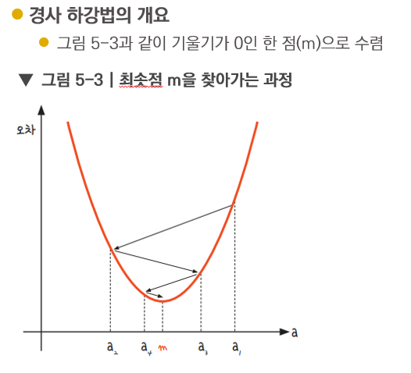
경사 하강법의 개요
경사 하강법은 이렇게 반복적으로 기울기 a를 변화시켜서 m 값을 찾아내는 방법
여기서 우리는 학습률(learning rate)이라는 개념을 알 수 있음
기울기의 부호를 바꾸어 이동시킬 때 적절한 거리를 찾지 못해 너무 멀리 이동시키면 a 값이 한 점으로 모이지 않고 그림 5-4와 같이 위로 치솟아 버림

분류모델
 | 로지스틱회귀모델
 |  | x값은 정규화
 | 이진분류 | y값을 찾고 부류는 두가지 |  |  |  | 사이킷런에서는 편리하게 문자열로된 타겟값을 그대로 사용할 수 있다.
 | train_bream_smelt |  |  | target_bream_smelt

 |  |  |  |  |  |  |  | 매개변수
from sklearn.linear_model import LogisticRegression |  |  |  |  |  |  | 규제 | C | complexity |  | 복잡도
 |  |  |  |  |  |  |  | Inverse of regularization strength
lr = LogisticRegression()
lr.fit(train_bream_smelt, target_bream_smelt)

 | tree 모델 | 의사결정나무 |  |  | 스케일링(정규화)의 영향을 덜 받음

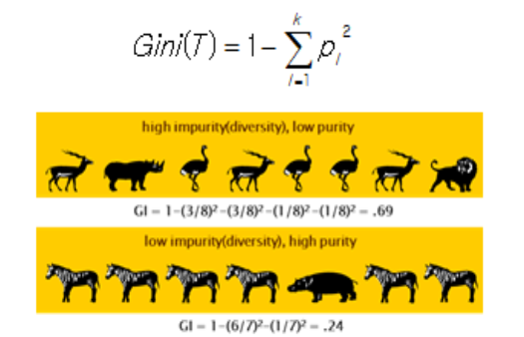
 | 지니 지수 구하기 |  |  |  |  |  |  |  |  |  |  | 엔트로피 지수 구하기
 |  |  |  |  |  |  |  |  |  |  |  |  |  |  | 밑수가 2인 로그로 변환
 |  |  |  |  |  |  |  |  |  |  |  |  | 가젤 확률 | 0.375 | -1.4150374993 | -0.53063906223
 |  |  |  |  |  |  |  |  |  |  |  |  | 코뿔소 확률 | 0.125 | -3 | -0.375
 |  |  |  |  |  |  |  |  |  |  |  |  | 타조 확률 | 0.375 | -1.4150374993 | -0.53063906223
 |  |  |  |  |  |  |  |  |  |  |  |  | 사자 확률 | 0.125 | -3 | -0.375
 |  |  |  |  |  |  |  |  |  |  |  |  |  |  |  | -1.8112781245 | 에 - 곱하기 | 1.8112781245

 |  |  |  |  |  |  |  |  |  |  |  |  |  | 엔트로피는 약 1.81 비트

 |  |  |  |  |  |  |  |  |  |  | 0.6875

 |  |  |  |  |  |  |  |  |  |  |  |  |  |  | 밑수가 2인 로그로 변환
 |  |  |  |  |  |  |  |  |  |  |  |  | 얼룩말 확률 | 0.85714285714 | -0.22239242134 | -0.19062207543
 |  |  |  |  |  |  |  |  |  |  |  |  | 하마 확률 | 0.14285714286 | -2.8073549221 | -0.40105070315
 |  |  |  |  |  |  |  |  |  |  |  |  |  |  |  | -0.59167277858 |  | 0.59167277858
 |  |  |  |  |  |  |  |  |  |  |  |  |  | 엔트로피는 약 0.59 비트
 |  |  |  |  |  |  |  |  |  |  | 0.24489795918
 |  |  |  |  |  |  |  |  |  |  |  |  | 윷놀이 엔트로피

 |  |  |  |  |  |  |  |  |  |  |  |  | 도 | 0.25 | -2 | -0.5
 |  |  |  |  |  |  |  |  |  |  |  |  | 개 | 0.375 | -1.4150374993 | -0.53063906223
 |  |  |  |  |  |  |  |  |  |  |  |  | 걸 | 0.25 | -2 | -0.5
 |  |  |  |  |  |  |  |  |  |  |  |  | 윷 | 0.0625 | -4 | -0.25
 |  |  |  |  |  |  |  |  |  |  |  |  | 모 | 0.0625 | -4 | -0.25
 |  |  |  |  |  |  |  |  |  |  |  |  |  |  |  | -2.0306390622 |  | 2.0306390622
 |  |  |  |  |  |  |  |  |  |  |  |  |  | 엔트로피는 약 2.03 비트

 |  |  |  |  |  |  |  |  |  |  |  |  | 주사위 엔트로피

 |  |  |  |  |  |  |  |  |  |  |  |  | 1 | 0.16666666667 | -2.5849625007 | -0.43082708345
 |  |  |  |  |  |  |  |  |  |  |  |  | 2 | 0.16666666667 | -2.5849625007 | -0.43082708345
 |  |  |  |  |  |  |  |  |  |  |  |  | 3 | 0.16666666667 | -2.5849625007 | -0.43082708345
 |  |  |  |  |  |  |  |  |  |  |  |  | 4 | 0.16666666667 | -2.5849625007 | -0.43082708345
 |  |  |  |  |  |  |  |  |  |  |  |  | 5 | 0.16666666667 | -2.5849625007 | -0.43082708345
 |  |  |  |  |  |  |  |  |  |  |  |  | 6 | 0.16666666667 | -2.5849625007 | -0.43082708345
 |  |  |  |  |  |  |  |  |  |  |  |  |  |  |  | -2.5849625007 |  | 2.5849625007
 |  |  |  |  |  |  |  |  |  |  |  |  |  | 엔트로피는 약 2.58 비트

 | 정보 이득 information Gain |  |  |  | 분류 전 지니지수 - 분류 후 지니지수

 |  |  | 총 고객이 10명(충성 고객 5명, 이탈 고객 5명) |  |  |  |  |  | 성별로 분류 전 | 지니 지수 |  | 0.5

남성 : 6명(충성 고객 5명, 이탈 고객 1명) |  |  |  | 여성 : 4명(충성 고객 0명, 이탈 고객 4명) |  |  |  |  | 성별로 분류 후 | 지니 지수 |  | 남 |  | 여
 |  |  |  |  |  |  |  |  |  |  |  | 0.27777777778 |  | 0
 |  |  |  |  |  |  |  |  |  |  | 가중치 부여 | 0.16666666667 |  | 0

 | 총 고객이 10명(충성 고객 5명, 이탈 고객 5명) |  |  |  |  |  |  |  |  |  | 분류된 후의 전체 지니지수 |  |  | 0.16666666667

 | 남성 : 6명(충성 고객 5명, 이탈 고객 1명) |  |  |  |  |  |  |  | 남녀로 분류하는 것은 이 데이터를 설명하는데 유의함(significant)
 | 여성 : 4명(충성 고객 0명, 이탈 고객 4명)

 |  |  |  |  |  |  |  |  | 최종 정보이득 |  | 0.33333333333

미분공식
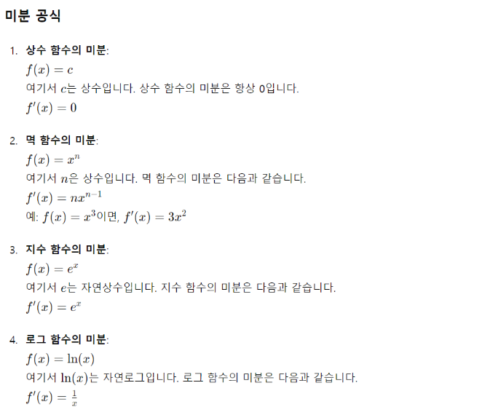

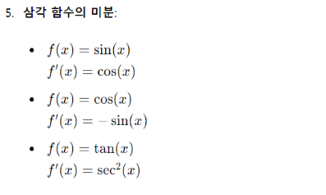

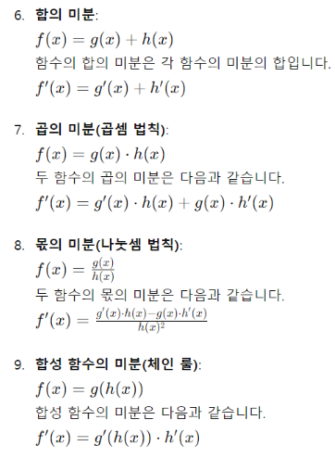

다항회귀_다중회귀
 |  | 변수가 1개일 경우
다항 회귀 |  | 단순선형(직선)-모델이 과소적합일 경우 다항회귀(곡선)를 검토

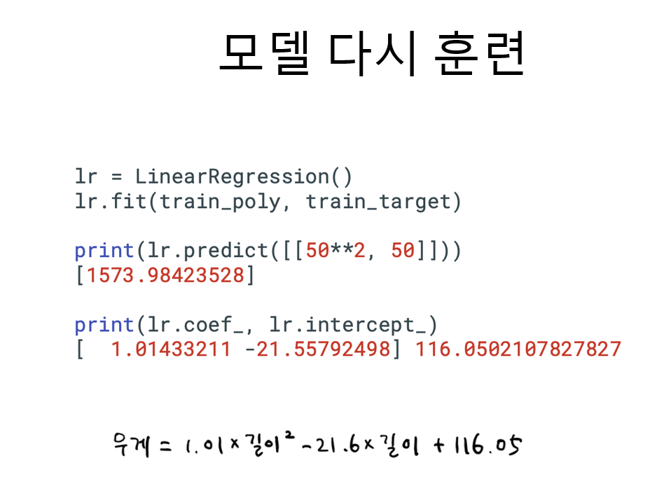
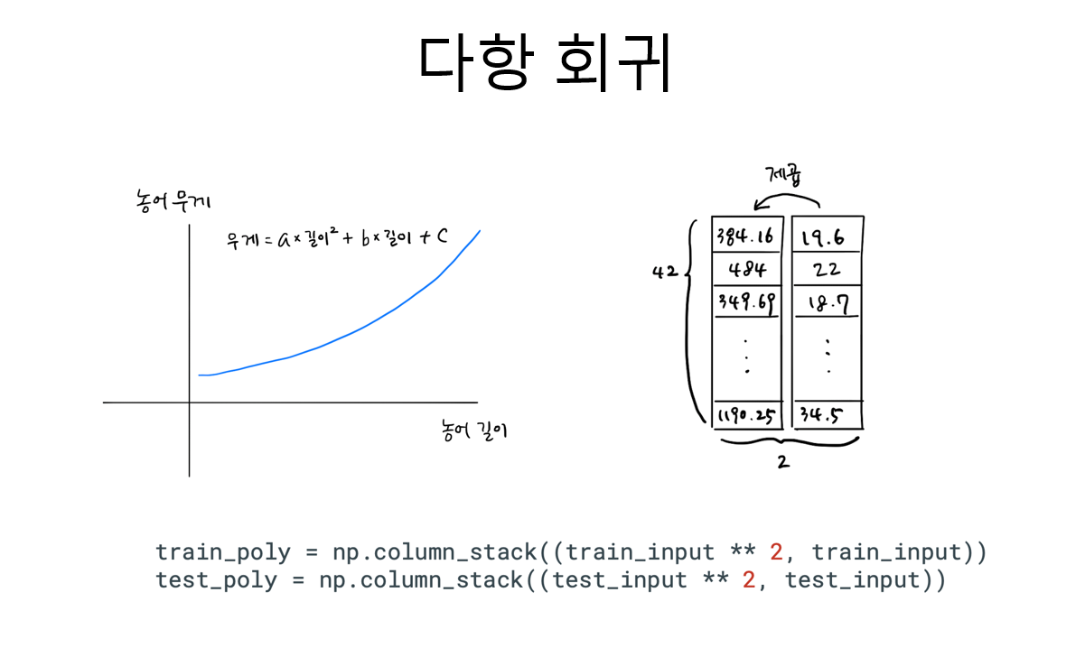

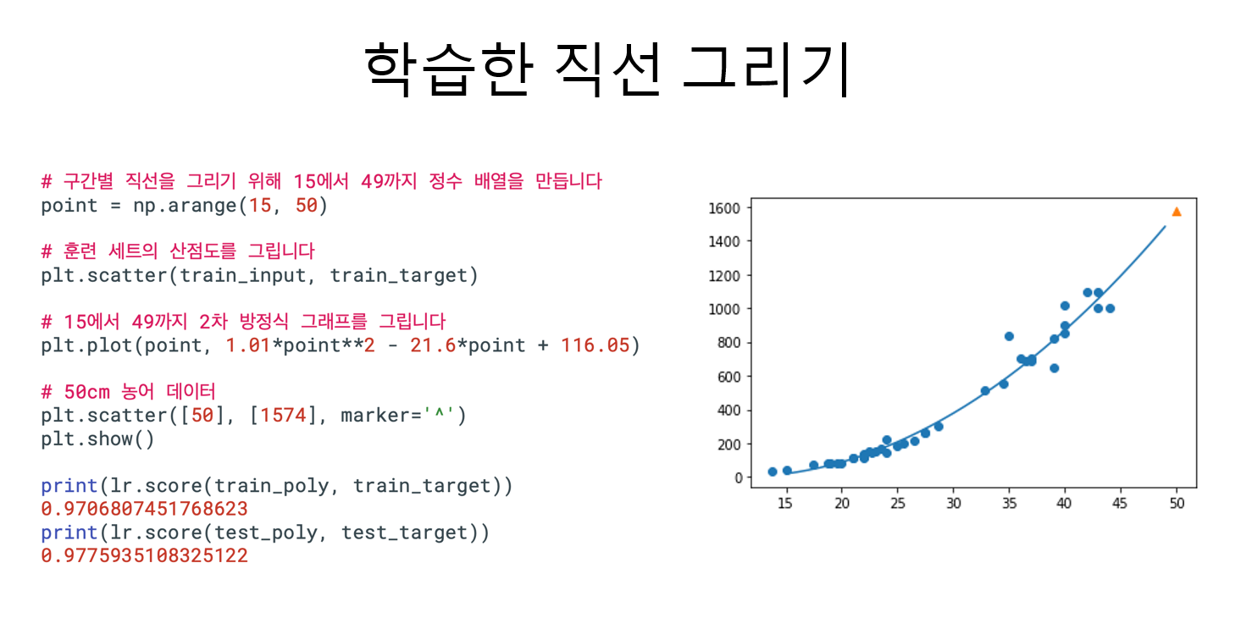

다중회귀 |  | 변수의 개수가 늘어남, 변수간의 상호(교호) 작용 포함됨
 | mutiple regression
 |  |  | 여러 개의 독립 변수를 사용하여 종속 변수를 예측하는 회귀 분석 방법 입니다.

x1 | x2 | x3 | 변수가 3개일 경우
length | height | width
 |  |  |  | 원래 변수 | 3개
 |  |  |  | 변수^2 | 3개
 |  |  |  | 변수끼리 곱한항 | 3개 | x1 * x2
 |  |  |  |  |  | x2 * x3
 |  |  |  |  |  | x3 * x1
 |  |  |  | 총 9개 | 9개

 |  |  |  | 바이어스(y절편) | 에 따라 1개가 추가될 수도 있다.

퍼셉트론
계단함수
 |  |  |  |  |  | OR 문제를 해결하는 최적의 weight(가중치) | AND 문제를 해결하는 최적의 weight(가중치) |  |  |  |  |  | y
 |  |  |  |  | w0 | -0.5 | 0.5 |  |  |  | x1 | x2 | OR 연산 | AND 연산 | 계단함수
 |  |  |  |  | w1 | 1 | -0.5 |  |  |  | 0 | 0 | 0 | 0 | x | y
 |  |  |  |  | w2 | 1 | -0.1 |  |  |  | 1 | 0 | 1 | 0 | -5 | -1
 |  |  |  |  |  |  |  |  |  |  | 0 | 1 | 1 | 0 | -4 | -1
 |  |  |  |  |  |  | 입력(x) |  | 출력(y) |  | 1 | 1 | 1 | 1 | -3 | -1
 |  |  |  |  |  |  |  |  |  |  |  |  |  |  | -2 | -1
 |  |  |  |  |  |  | 1 | w0 |  |  |  |  |  |  | -1 | -1
 |  |  |  |  |  |  |  |  |  |  |  |  | 출력값 |  | 0 | 1
 | x0 | x1 | x2 | x0 | 1 |  |  | w1 |  |  |  |  | 계단함수 적용 후 |  | 1 | 1
샘플1 | 1 | 0 | 0 | x1 | 0 |  | 0 |  |  | 0 |  | -0.5 | -1 |  | 2 | 1
샘플2 | 1 | 1 | 0 | x2 | 0 |  |  |  |  |  |  | 0.5 | 1 |  | 3 | 1
샘플3 | 1 | 0 | 1 |  |  |  |  |  | 계단함수 |  |  | 0.5 | 1 |  | 4 | 1
샘플4 | 1 | 1 | 1 |  |  |  | 0 | w2 |  |  |  | 1.5 | 1 |  | 5 | 1
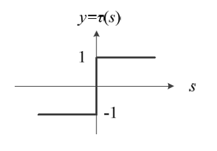
 |  |  |  |  |  |  |  |  |  |  |  |  | OR 분류기

 |  |  |  |  |  |  |  |  |  |  |  |  | 출력값
 |  |  |  |  |  |  |  |  |  |  |  |  | 계단함수 적용 후
 |  |  |  |  |  |  |  |  |  |  |  | 0.5 | 1
 |  |  |  |  |  |  |  |  |  |  |  | 0 | 1
 |  |  |  |  |  |  |  |  |  |  |  | 0.4 | 1
 |  |  |  |  |  |  |  |  |  |  |  | -0.1 | -1

 |  |  |  |  |  |  |  |  |  |  |  |  | AND 분류기

다층퍼셉트론
 |  |  |  |  | XOR 문제를 해결하는 최적의 weight(가중치) |  |  |  |  |  |  | y
 |  |  |  | w0 | -2 |  |  |  |  | x1 | x2 | OR 연산 | AND 연산 | NAND | OR 연산 | AND 연산
 |  |  |  | w1 | 2 |  | w4 | 1 |  | 0 | 0 | 0 | 0 | 1 | 0 | 0
 |  |  |  | w2 | -2 |  | w5 | 1 |  | 1 | 0 | 1 | 0 | 1 | 1 | 1
 |  |  |  | w3 | 2 |  |  |  |  | 0 | 1 | 1 | 0 | 1 | 1 | 1
 |  |  |  |  |  |  |  |  |  | 1 | 1 | 1 | 1 | 0 | 1 | 0
 |  |  |  |  |  | b1 |  | b2
 |  |  |  |  |  | 3 |  | -1
 |  |  |  |  |  | -1
 | x1 | x2 |  |  | 입력(x) |  |  |  |  |  | 출력값
b1
b2
샘플1 | 0 | 0 | x1 | 0 |  |  |  |  |  | n1 | 시그모이드 함수 적용 후
샘플2 | 1 | 0 | x2 | 0 |  |  |  |  |  | 3 | 0.95257412682 | 1
은닉층
샘플3 | 0 | 1 |  |  |  |  |  |  |  | 1 | 0.73105857863 | 1
w0
0
w4
샘플4 | 1 | 1 |  |  |  |  |  |  | 출력(y) | 1 | 0.73105857863 | 1
w1
 |  |  |  |  |  |  | n1 |  |  | -1 | 0.26894142137 | 0 |  | 출력값 |  | 원하는 값
w2
 |  |  |  |  |  |  |  |  |  |  |  |  |  | 0 |  | 0
0
w5
 |  |  |  |  |  |  |  |  |  |  |  |  |  | 1 |  | 1
w3
 |  |  |  |  |  |  | n2 |  | 시그모이드 함수 | n2 | 시그모이드 함수 적용 후 |  |  | 1 |  | 1
 |  |  |  |  |  |  |  |  |  | -1 | 0.26894142137 | 0 |  | 0 |  | 0
 |  |  |  |  |  |  |  |  |  | 1 | 0.73105857863 | 1
 |  |  |  |  |  |  |  |  |  | 1 | 0.73105857863 | 1
 |  |  |  |  |  |  |  |  |  | 3 | 0.95257412682 | 1

 |  |  |  |  |  |  |  |  |  |  | XOR 분류기

활성화함수
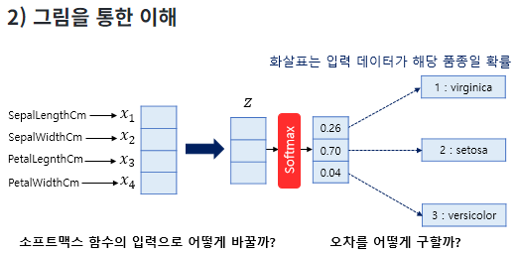
relu 함수

x | y
-3 | 0
-2.5 | 0
-2 | 0
-1.5 | 0
-1 | 0
-0.5 | 0
0 | 0
0.5 | 0.5
1 | 1
1.5 | 1.5
2 | 2
2.5 | 2.5
3 | 3

하이퍼볼릭 탄젠트 함수

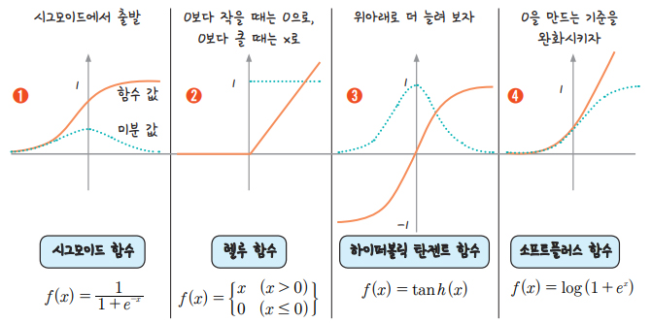

x | y
-3 | -0.99505475369
-2.5 | -0.98661429815
-2 | -0.96402758008
-1.5 | -0.90514825364
-1 | -0.76159415596
-0.5 | -0.46211715726
0 | 0
0.5 | 0.46211715726
1 | 0.76159415596
1.5 | 0.90514825364
2 | 0.96402758008
2.5 | 0.98661429815
3 | 0.99505475369

소프트플러스 함수

x | y |  |  |  |  |  |  | x | y
-1 | 0.31326168752 |  |  |  |  |  |  | -10 | 4.5398899217E-05
-0.9 | 0.34115387473 |  |  |  |  |  |  | -9 | 0.00012340218972
-0.8 | 0.37110066595 |  |  |  |  |  |  | -8 | 0.0003354063729
-0.7 | 0.40318604889 |  |  |  |  |  |  | -7 | 0.00091146645377
-0.6 | 0.43748795049 |  |  |  |  |  |  | -6 | 0.0024756851377
-0.5 | 0.47407698418 |  |  |  |  |  |  | -5 | 0.0067153484891
-0.4 | 0.5130152524 |  |  |  |  |  |  | -4 | 0.018149927918
-0.3 | 0.55435524447 |  |  |  |  |  |  | -3 | 0.048587351574
-0.2 | 0.59813886938 |  |  |  |  |  |  | -2 | 0.12692801104
-0.1 | 0.64439666007 |  |  |  |  |  |  | -1 | 0.31326168752
0 | 0.69314718056 |  |  |  |  |  |  | 0 | 0.69314718056
0.1 | 0.74439666007 |  |  |  |  |  |  | 1 | 1.3132616875
0.2 | 0.79813886938 |  |  |  |  |  |  | 2 | 2.126928011
0.3 | 0.85435524447 |  |  |  |  |  |  | 3 | 3.0485873516
0.4 | 0.9130152524 |  |  |  |  |  |  | 4 | 4.0181499279
0.5 | 0.97407698418 |  |  |  |  |  |  | 5 | 5.0067153485
0.6 | 1.0374879505 |  |  |  |  |  |  | 6 | 6.0024756851
0.7 | 1.1031860489 |  |  |  |  |  |  | 7 | 7.0009114665
0.8 | 1.1711006659 |  |  |  |  |  |  | 8 | 8.0003354064
0.9 | 1.2411538747 |  |  |  |  |  |  | 9 | 9.0001234022
1 | 1.3132616875 |  |  |  |  |  |  | 10 | 10.000045399

소프트 맥스 함수 설계

 |  |  |  | 세토사 | 버지컬러 | 버지니카
 |  |  |  | 0.7 | 0.2 | 0.1

odds | 성공확률 | p |  | 0.7 | 0.2 | 0.1
 | 실패확률 | 1-p |  | 0.3 | 0.8 | 0.9

odds에 log씌운값을 로짓(logit)이라함 |  |  |  | 0.36797678529 | -0.60205999133 | -0.95424250944

 |  |  | 로짓 벡터 | 0.36797678529 | -0.60205999133 | -0.95424250944 | 로짓 벡터는 모델이 각 클래스(카테고리)에 대해 계산한 점수

로짓 벡터에 다시 시그모이드 함수를 적용 |  |  |  | 0.59097000812 | 0.35387254176 | 0.27803241996 | 최종 확률로 변환이 됨 |  |  | 로지스틱회귀랑 연결이 됨

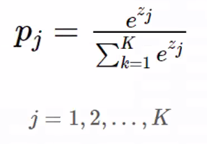

소프트 맥스 함수 정의 |  |  | 로짓 벡터에 대해 지수함수 적용
 |  |  |  | 1.4448084978 | 0.54768225254 | 0.38510374655

 |  |  | 지수 값들의 합 계산
 |  |  |  | 2.3775944969

 |  |  | 각 클래스에 대해 소프트맥스 확률 계산

 |  |  |  | 0.60767658223 | 0.23035141327 | 0.1619720045

경사하강법
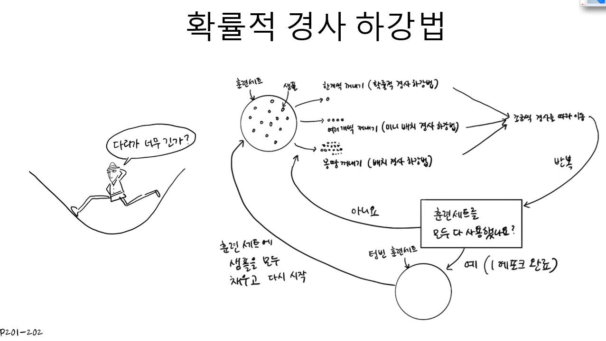

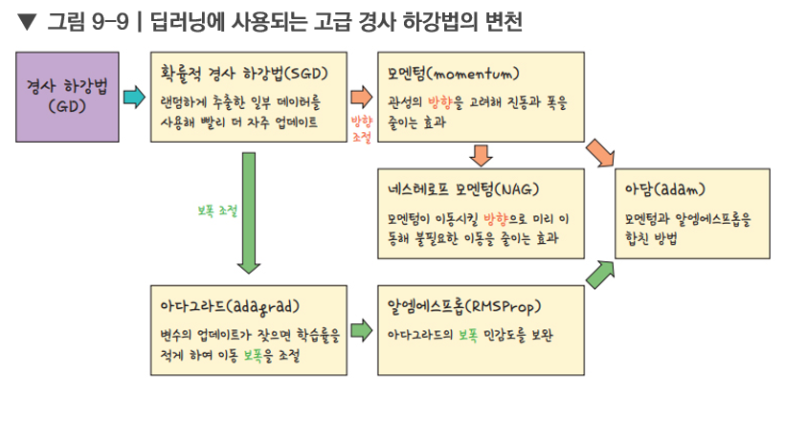

모델설계
 | 폐암수술 후 생존자 예측
 |  |  |  |  |  |  | model = Sequential() |  |  |  |  |  | use_bias=True
 |  |  |  |  |  |  | model.add(Dense(30, input_dim=16, activation='relu'))
 |  |  |  |  |  |  | model.add(Dense(1, activation='sigmoid'))
 |  |  |  |  |  |  | model.compile(loss='binary_crossentropy', optimizer='adam', metrics=['accuracy'])
bias1
 |  |  |  |  |  |  | model.fit(X, y, epochs=5, batch_size=32)
bias2

 |  |  |  |  |  |  |  | Dense
 |  |  |  |  |  |  | W1 |  |  | W2
 |  |  |  |  |  | x1

 |  |  |  |  |  | x2 |  |  |  |  | adam

 | x1 | x2 |  | x16
 | 칼럼명1 | 칼럼명2 | 칼럼명3… | 칼럼명16
샘플1
샘플2 |  |  |  |  |  |  |  |  |  |  |  | sigmoid
샘플3
 |  |  |  |  |  |  |  |  |  |  |  | 오차 발생 | 숫자 예측 | rmse
 |  |  |  |  |  | x16 |  |  |  |  |  |  | 분류

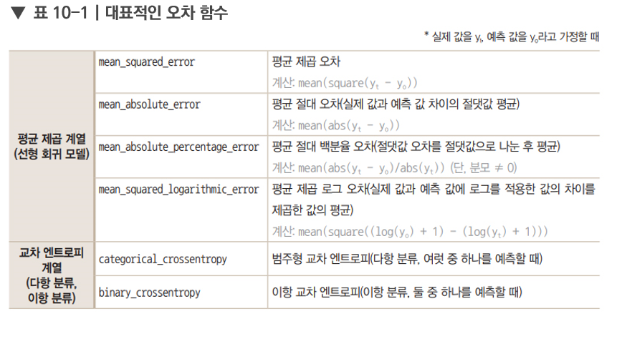

샘플470
 |  |  |  |  |  | 16개 |  | 30개 | relu

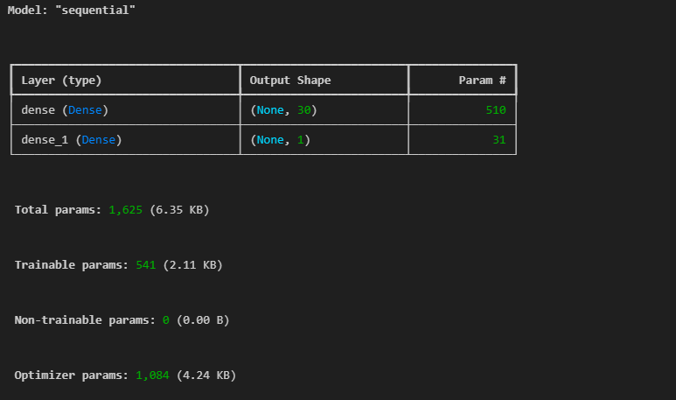
 |  |  |  |  |  | 16 * 30 | 480 |  | 30 * 1 | 30
 |  |  |  |  |  | bias 1개 | 30 |  | bias 1개 | 1
 |  |  |  |  |  |  | 510 |  |  | 31 | 541

 |  |  |  |  | 15는 | 470 / 32 '= | 14.6875 | 이므로

모델설계2
 | 피마인디언당뇨병예측
 |  |  |  |  |  |  | model = Sequential() |  |  |  |  |  |  | use_bias=True
 |  |  |  |  |  |  | model.add(Dense(12, input_dim=8, activation='relu'))
 |  |  |  |  |  |  | model.add(Dense(8, activation='relu'))
 |  |  |  |  |  |  | model.add(Dense(1, activation='sigmoid'))
 |  |  |  |  |  |  | model.compile(loss='binary_crossentropy', optimizer='adam', metrics=['accuracy'])
bias1
 |  |  |  |  |  |  | model.fit(X, y, epochs=5)
bias2

 |  |  |  |  |  |  |  | Dense1
 |  |  |  |  |  |  | W1 |  |  | Dense2
 |  |  |  |  |  | x1

 |  |  |  |  |  | x2

 |  |  |  |  |  |  |  |  |  |  |  | Dense3
 | x1 | x2 |  | x8
 | 칼럼명1 | 칼럼명2 | 칼럼명3… | 칼럼명8
샘플1
샘플2 |  |  |  |  |  |  |  |  |  |  |  |  | sigmoid
샘플3
 |  |  |  |  |  |  |  |  |  |  |  |  | 오차 발생 | 숫자 예측 | rmse
 |  |  |  |  |  | x8 |  |  |  |  |  |  |  | 분류

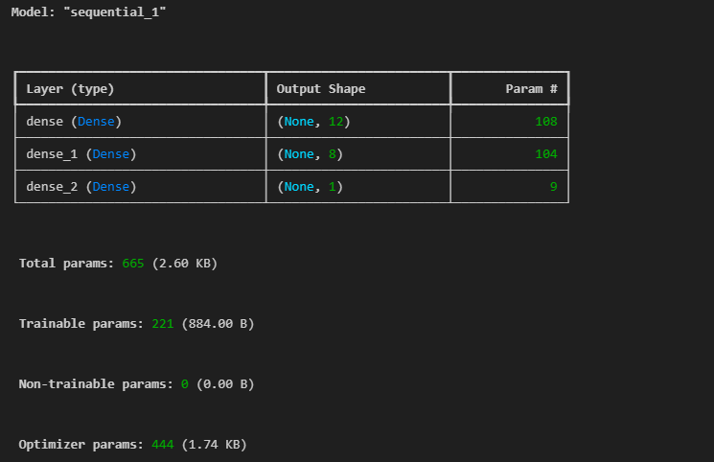
 |  |  |  |  |  |  |  |  |  | 8개 | relu
샘플768
 |  |  |  |  |  | 8개 |  | 12개 | relu

 |  |  |  |  |  | 8 * 12 | 96 | 8 * 12 | 96 |  | 8
 |  |  |  |  |  | bias 1개 | 12 | bias 1개 | 8 |  | 1
 |  |  |  |  |  |  | 108 |  | 104 |  | 9 | 221

 |  |  |  |  |  |  | 442 | 2

 |  |  |  |  |  | 옵티마이저 파라미터 계수 |  | 444

 |  |  |  |  |  | 최종 파라미터 개수 |  | 665

 |  |  |  |  | 24는 | 768 / 32 '= | 24 | 이므로

모델설계3
아이리스 품종 판별
 |  |  | model = Sequential() |  |  |  |  |  |  | use_bias=True
 |  |  | model.add(Dense(12, input_dim=4, activation='relu'))
 |  |  | model.add(Dense(8, activation='relu'))
 |  |  | model.add(Dense(3, activation='softmax'))
 |  |  | model.compile(loss='categorical_crossentropy', optimizer='adam', metrics=['accuracy'])
bias1
 |  |  | model.fit(X, y, epochs=5)
bias2

 |  |  |  | Dense1
 |  |  | W1 |  |  | Dense2
 |  |  |  |  | W2
 |  |  |  |  |  |  | W3
 |  | x1

 |  | x2 |  |  |  |  |  | Dense3
 |  |  |  |  |  |  |  |  | 세토사일 확률 |  | 0.7
 |  | x3 |  |  |  |  |  |  | 버지칼라일 확률 |  | 0.2

 |  | x4 |  |  |  |  |  |  | 버지니카일 확률 |  | 0.1
 |  |  |  |  |  |  |  |  | softmax |  | 1

 |  |  |  |  |  |  |  |  | 활성화함수 sheet의 소프트 맥스 함수 참조

 |  |  | 4 * 12 | 48 | 12 * 8 | 96 | 8 * 3 | 24
 |  |  | bias 1개 | 12 | bias 1개 | 8 | bias 1개 | 3
 |  |  |  | 60 |  | 104 |  | 27

 |  |  |  |  |  |  |  | 191

 | 옵티마이저 파라미터 개수 |  | 191 | 2 | 384

 | 총 파라미터 개수 |  |  | 575

모델설계4
광석인지여부 판별
 |  | model = Sequential() |  |  |  |  |  |  | use_bias=True
 |  | model.add(Dense(36, input_dim=4, activation='relu'))
 |  | model.add(Dense(18, activation='relu'))
 |  | model.add(Dense(1, activation='sigmoid'))
 |  | model.compile(loss='binary_crossentropy', optimizer='adam', metrics=['accuracy'])
bias1
 |  | model.fit(X, y, epochs=200)
bias2

 |  |  | Dense1
 |  | W1 |  |  | Dense2
 |  |  |  | W2
 |  |  |  |  |  | W3
 | x1

 | x2 |  |  |  |  |  | Dense3
 |  |  |  |  |  |  |  | 광석
 | x3 |  |  |  |  |  |  | 암석

 | x4

모델설계5
 | 와인종류(레드, 화이트) 판별
 |  |  |  |  | model = Sequential() |  |  |  |  |  |  |  | use_bias=True
 |  |  |  |  | model.add(Dense(36, input_dim=12, activation='relu'))
 |  |  |  |  | model.add(Dense(12, activation='relu'))
 |  |  |  |  | model.add(Dense(8, activation='relu'))
 |  |  |  |  | model.add(Dense(1, activation='sigmoid'))
 |  |  |  |  | model.compile(loss='binary_crossentropy', optimizer='adam', metrics=['accuracy'])
 |  |  |  |  | model.fit(X, y, epochs=50, batch_size=500, validation_split=0.25)

 |  |  |  |  |  | Dense1
 |  |  |  |  | W1 |  |  | Dense2
 |  |  |  |  |  |  | W2
 |  |  |  |  |  |  |  |  | W3 | Dense3
 |  |  |  | x1

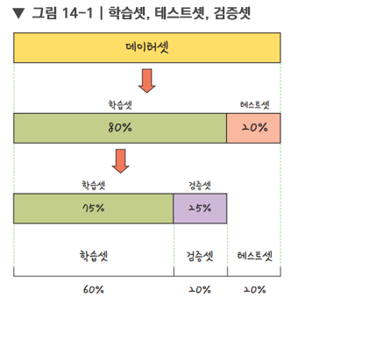
 |  |  |  | x2 |  |  |  |  |  |  | Dense4
 |  |  |  |  |  |  |  |  |  |  |  | 레드와인
 |  |  |  | x3 |  |  |  |  |  |  |  | 화이트와인

 |  |  |  | x4

 |  |  |  |  |  | 36 |  | 12 |  | 8 | 1
 |  | 와인 | 6497 X 12

훈련셋 | 8
 |  |  |  |  |  |  |  |  |  |  | validation_loss
 |  |  |  |  | 모델 검증용 |  |  |  |  |  | validation_accuracy |  | 500번 반복하면서

모델 테스트용 | 2 |  |  |  |  |  |  | 5197 X 12

희소행렬
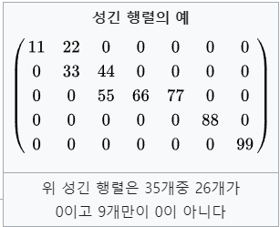
희소행렬

성긴 행렬(sparse matrix) 또는 희소행렬은 행렬의 값이 대부분 0인 경우를 가리키는 표현이다. 그와 반대되는 표현으로는 밀집행렬(dense matrix), 조밀행렬이 사용된다.

CNN모델설계_MLP_MNIST
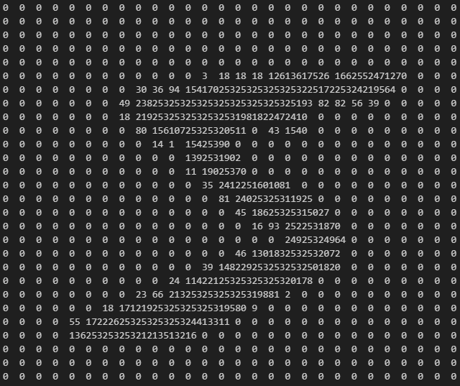

 |  |  |  |  |  | Dense1

 |  |  |  | x1

 |  |  |  | x2 |  |  |  |  | Dense2

 |  |  |  | x3

 |  |  |  | x784

 |  |  |  |  | 784 | 401408 |  | 512 | 5120
 |  |  |  |  | bias 1개 | 512 |  | bias 1개 | 10
 |  |  |  |  |  | 401920 |  |  | 5130

 |  |  |  |  |  |  | 407050

 |  |  |  | from tensorflow.keras.utils import to_categorical
 | 1 | 784 | label
1개 |  |  | 5 |  | array([0., 0., 0., 0., 0., 1., 0., 0., 0., 0.])
2개 |  |  | 0

60000개 |  |  | 8

10000개의 테스트 데이터 |  |  | y
 |  |  | 7

 |  |  | 6

CNN모델설계_CNN_MNIST
 |  |  |  | 필터마다 필요한 가중치 파라미터 수는 필터 크기와 입력 채널 수에 따라 결정됩니다.

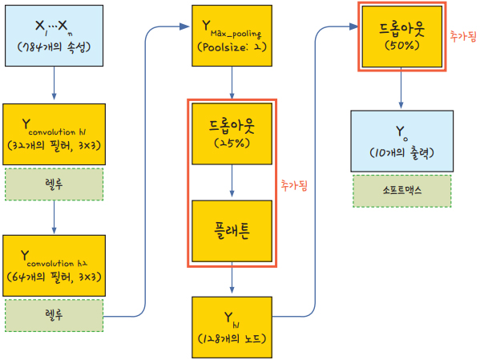
 |  |  |  | 한 필터당 가중치 파라미터 수: 3 * 3 * 1 = 9 |  |  |  |  | 필터마다 편향 추가 | 320
 |  |  |  | 총 가중치 파라미터 수: 9 * 32 = 288
 |  |  |  | Kernel이 32개 |  |  |  | Kernel

 |  |  | Conv2D |  |  | Conv2D |  |  |  |  |  |  |  |  | Dense

 |  |  |  |  |  |  |  |  | 24 | 2 * 2
 |  |  |  | feature map |  |  |  | feature map |  | max pooling | dropout | flatten |  |  |  | dropout
 |  |  |  |  |  |  |  |  |  |  |  |  |  |  |  |  |  |  | 0
 |  |  |  |  |  |  |  |  |  |  |  |  |  |  |  |  |  |  | 1
 |  |  |  |  |  |  | 24

 |  |  |  |  |  |  |  |  |  | 12 * 12 * 64
 |  |  |  |  |  |  |  |  |  |  |  |  |  |  |  |  |  |  | 9
 |  |  |  | 26 * 26 * 32 |  |  |  | 24 * 24 * 64 |  |  |  | 9216
 |  |  |  | 26으로 나온 이유는 |  |  |  | 24로 나온 이유는
 |  |  |  | 패딩이 valid가 기본 |  |  |  | 패딩이 valid가 기본

 |  |  |  | 3 * 3 커널 계산 |  |  |  | 3 * 3 커널 계산
 |  |  | 32 | (28-2) * (28-2) |  | 64 |  | (26-2) * (26-2) |  |  |  |  |  |  | 128 |  |  | 10

 |  |  |  |  |  | 288 * 64 |  |  |  |  |  |  | 1179648 |  | 128 |  | 1280 |  | 10
 |  |  |  | 32 * 9 | 288
 |  |  |  |  |  | 18432 |  |  |  |  |  |  |  | 1179776 |  |  |  | 1290
 |  |  |  |  |  | 64

 |  |  |  |  |  | 18496 |  |  |  |  |  |  |  |  |  |  |  | 1181066
 | 28 * 28 | 채널 1

1 |  |  |  |  |  |  |  |  |  |  |  |  | 총 파라미터 수 |  | 1199882

 |  |  | tf.keras.layers.Conv2D( |  |  | tf.keras.layers.MaxPool2D(
2 |  |  | filters, |  |  | pool_size=(2, 2),
 |  |  | kernel_size, |  |  | strides=None,
 |  |  | strides=(1, 1), |  |  | padding=&#x27;valid',
 |  |  | padding=&#x27;valid', |  |  | data_format=None,
 |  |  | data_format=None, |  |  | name=None,
 |  |  | dilation_rate=(1, 1), |  |  | **kwargs
 |  |  | groups=1, |  |  | )
 |  |  | activation=None,
 |  |  | use_bias=True,
 |  |  | kernel_initializer=&#x27;glorot_uniform',
60000 |  |  | bias_initializer=&#x27;zeros',
 |  |  | kernel_regularizer=None,
 |  |  | bias_regularizer=None,
 |  |  | activity_regularizer=None,
 |  |  | kernel_constraint=None,
 |  |  | bias_constraint=None,
 |  |  | **kwargs
 |  |  | )

CNN모델설계_CNN_fashion_MNIST
 |  |  |  |  | 필터마다 필요한 가중치 파라미터 수는 필터 크기와 입력 채널 수에 따라 결정됩니다.


 |  |  |  |  | 한 필터당 가중치 파라미터 수: 3 * 3 * 1 = 9 |  |  |  | 필터마다 편향 추가 |  |  |  | 320
 |  |  |  |  | 총 가중치 파라미터 수: 9 * 32 = 288
 |  |  |  |  | Kernel이 32개 |  |  |  |  |  | Kernel

 |  |  |  | Conv2D |  |  |  | Conv2D |  |  |  |  |  |  |  |  |  | Dense

 |  |  |  |  |  |  |  |  |  |  |  | 24
 |  |  |  |  | feature map |  | 2 * 2 |  |  |  | feature map |  |  | 2 * 2 | flatten |  |  |  | dropout
 |  |  |  |  |  |  | max pooling |  |  |  |  |  |  | max pooling |  |  |  |  |  |  |  | 0
 |  |  |  |  |  |  |  |  |  |  |  |  |  |  |  |  |  |  |  |  |  | 1
 |  |  |  |  |  |  |  |  |  | 24

 |  |  |  |  |  |  | 14 * 14 * 32 |  |  |  |  |  |  | 7 * 7 * 64 |  |  |  |  |  |  |  | 9
 |  |  |  |  | 28 * 28 * 32 |  |  |  |  |  | 14 * 14 * 64 |  |  |  | 3136

 |  |  |  | 32 |  |  |  | 64 |  |  |  |  |  |  |  |  |  | 100 |  |  | 10

 |  |  |  |  |  |  |  | 288 * 64 |  |  |  |  |  |  |  | 313600 |  | 100 |  | 1000 |  | 10
 |  |  |  |  | 32 * 9 | 288
 |  |  |  |  |  |  |  | 18432 |  |  |  |  |  |  |  |  | 313700 |  |  |  | 1010
 |  |  |  |  |  |  |  | 64

 |  |  |  |  |  |  |  | 18496 |  |  |  |  |  |  |  |  |  |  |  |  | 314710
 |  | 28 * 28 | 채널 1

1 |  |  |  |  |  |  |  |  |  |  |  |  |  |  |  | 총 파라미터 수 |  | 333526

 |  |  |  | tf.keras.layers.Conv2D( |  |  | tf.keras.layers.MaxPool2D(
2 |  |  |  | filters, |  |  | pool_size=(2, 2),
 |  |  |  | kernel_size, |  |  | strides=None,
 |  |  |  | strides=(1, 1), |  |  | padding=&#x27;valid',
 |  |  |  | padding=&#x27;valid', |  |  | data_format=None,
 |  |  |  | data_format=None, |  |  | name=None,
 |  |  |  | dilation_rate=(1, 1), |  |  | **kwargs
 |  |  |  | groups=1, |  |  | )
 |  |  |  | activation=None,
 |  |  |  | use_bias=True,
 |  |  |  | kernel_initializer=&#x27;glorot_uniform',
60000 |  |  |  | bias_initializer=&#x27;zeros',
 |  |  |  | kernel_regularizer=None,
 |  |  |  | bias_regularizer=None,
 |  |  |  | activity_regularizer=None,
 |  |  |  | kernel_constraint=None,
 |  |  |  | bias_constraint=None,
 |  |  |  | **kwargs
 |  |  |  | )

 | keras.utils.plot_model

 | pip install pydot
 | pip install graphviz |  | 원도우용 graphviz 설치

텍스트처리
단어 |  | term
문장 |  | documents

 | 먼저 | 텍스트의 | 각 | 단어를 | 나누어 | 토큰화합니다 | 단어로 | 토큰화해야 | 딥러닝에서 | 인식됩니다 | 토큰화한 | 결과는 | 사용할 | 수 | 있습니다
문장1 | 1 | 1 | 1 | 1 | 1 | 1 | 0 | 0 | 0 | 0 | 0 | 0 | 0 | 0 | 0
문장2 | 0 | 1 | 0 | 0 | 0 | 0 | 1 | 1 | 1 | 1 | 0 | 0 | 0 | 0 | 0
문장3 | 0 | 0 | 0 | 0 | 0 | 0 | 0 | 0 | 1 | 0 | 1 | 1 | 1 | 1 | 1
 |  |  | 2 |  |  |  |  |  | 2

텍스트의 원 핫 인코딩 과정

# 원핫인코딩 시 숫자배열로 만들어 놔야함, 그 숫자 배열은 순서가 있는 토큰으로 만듦

text="오랫동안 꿈꾸는 이는 그 꿈을 닮아간다."
token = Tokenizer()
token.fit_on_texts([text])
token.word_index |  | {'오랫동안': 1, '꿈꾸는': 2, '이는': 3, '그': 4, '꿈을': 5, '닮아간다': 6}

# 그 만든 숫자 배열을 to_categorical을 통해 0과 1로만 이루어진 배열로 바꾸어야함
# 이 때 주의할 점은 배열 맨 앞에 0이 추가(시작, start of senteces, SOS)되어야하므로 단어수보다 1이 더 많게 인덱스 숫자를 잡아주셔야 함

token.texts_to_sequences([text]) |  |  | [[1, 2, 3, 4, 5, 6]]

word_size = len(token.word_index) + 1
x = token.texts_to_sequences([text])
to_categorical(x, num_classes=word_size)
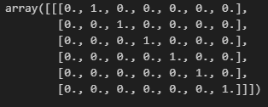

원핫인코딩을 사용했을 경우 벡터의 길이가 너무 길어진다는 단점이 있다. 예를 들어 1만개의 단어 토큰으로 이루어진 말뭉치(corpus)를 다룬다고 할 때
벡터화하면 9,999개의 0과 하나의 1로 이루어진 희소행렬이 됨, 이러한 공각적 낭비를 해결하기 위해 등장한 것이 단어 임베딩(word embedding)이라는 방법

원 핫 인코딩을 사용해 만든 사용해 만든 16차원 벡터가 있다고 할 경우 이것을 4차원 벡터로 바꾸어 보면

 |  |  |  |  |  |  |  |  |  |  |  |  |  |  |  | 원 핫 인코딩
↓

 |  |  |  |  |  |  | from tensorflow.keras.layers import Embedding
 |  |  |  |  |  |  |  |  |  |  |  |  |  |  |  |  |  | "임베딩"은 주어진 데이터를 저차원 공간으로 투영하는 과정을 의미합니다. 이 과정에서 데이터의 특성이나 구조를 보존하면서 차원을 축소하거나 변형시킵니다.
 |  |  |  |  |  |  | from tensorflow.keras.models import Sequential |  |  |  |  |  |  |  |  | 워딩 임베딩 |  | 매장은 주로 "embedding"이 아닌 "embedding layer"와 같은 용어에서 나오는데, 이는 신경망에서 사용되는 용어로, 단어나 문장을 밀집 벡터(dense vector)로 변환하는 층을 말합니다.
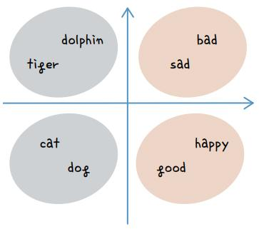
 |  |  |  |  |  |  | model = Sequential()
 |  |  |  |  |  |  | model.add(Embedding(16, 4))

단어 임베딩

 | 그렇다면 이 단어 간 유사도는 어떻게 계산하는 것일까? |  |  |  |  |  |  |  |  |  |  |  |  |  |  |  | tf.keras.layers.Embedding(
 | 여기서 앞서 배운 오차 역전파가 또다시 등장함 |  |  |  |  |  |  |  |  |  |  |  |  |  |  |  | input_dim, |  | Integer. Size of the vocabulary, i.e. maximum integer index + 1.
 | 적절한 크기로 배열을 바꾸어 주기 위해 최적의 유사도를 계산하는 학습 과정을 거치는 것 |  |  |  |  |  |  |  |  |  |  |  |  |  |  |  | output_dim, |  | Integer. Dimension of the dense embedding.
 | 이 과정은 케라스에서 제공하는 Embedding() 함수를 사용하면 간단히 해낼 수 있음 |  |  |  |  |  |  |  |  |  |  |  |  |  |  |  | embeddings_initializer=&#x27;uniform',
 | 예를 들어 다음과 같이 Embedding() 함수를 적용해 딥러닝 모델을 만들 수 있음 |  |  |  |  |  |  |  |  |  |  |  |  |  |  |  | embeddings_regularizer=None,
 |  |  |  |  |  |  |  |  |  |  |  |  |  |  |  |  | embeddings_constraint=None,
 |  |  |  |  |  |  |  |  |  |  |  |  |  |  |  |  | mask_zero=False,
 |  |  |  |  |  |  |  |  |  |  |  |  |  |  |  |  | weights=None,
 |  |  |  |  |  |  |  |  |  |  |  |  |  |  |  |  | lora_rank=None,
 |  |  |  |  |  |  |  |  |  |  |  |  |  |  |  |  | **kwargs
 |  |  |  |  |  |  |  |  |  |  |  |  |  |  |  |  | )

텍스트_MLP_설계
docs = ["너무 재밌네요","최고예요","참 잘 만든 영화예요","추천하고 싶은 영화입니다","한번 더 보고싶네요",
"글쎄요","별로예요","생각보다 지루하네요","연기가 어색해요","재미없어요"]

import numpy as np
label=np.array([1,1,1,1,1,0,0,0,0,0])

from tensorflow.keras.preprocessing.text import Tokenizer

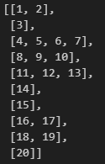
token = Tokenizer()
token.fit_on_texts(docs)
x = token.texts_to_sequences(docs)

 |  |  |  | 단어 하나하나가 차원이 21차원이므로 |  |  |  | 차원축소 |  | 워드 임베딩으로 축소해야함, 이 때 축소하는 차원은 8로 정했다.
padded_x = pad_sequences(x, 4)
word_size = len(token.word_index) + 1 |  |  |  | 21 |  |  |  |  |  | Embedding(21, 8, input_length=4)

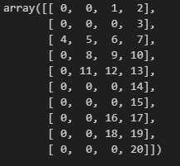
 | padded_x |  | 시작 |  |  |  |  | 21차원
 |  |  | 0 | 1 |  |  | … | 20 | input_length |  | Flatten
 |  | 너무 | 0 | 0 | 1 | 0 | 0 | 0 | 너무 |  |  | Dense
 |  | 재밌네요 | 0 | 0 | 0 | 0 | 1 | 0 | 재밌네요
 |  | . . . |  |  |  |  |  |  | 최고예요
 |  |  |  |  |  |  |  |  | 참

 |  | 재미없어요 | 0 | 1 | 0 | 0 | 0 | 0

텍스트_LSTM_모델설계 (2)
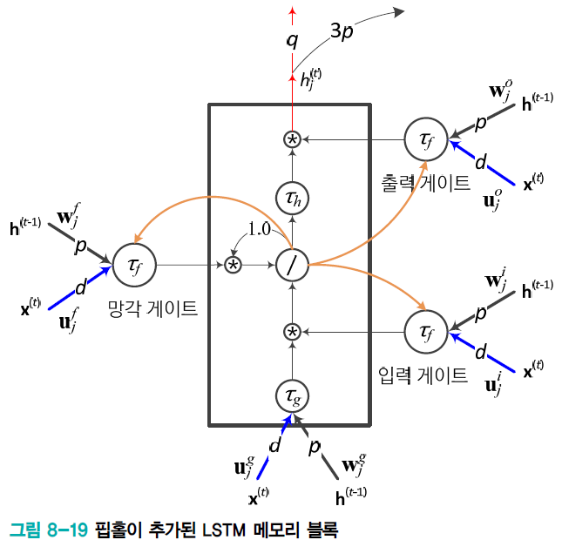
 | 영화 리뷰 분류 |  |  |  | 영화 리뷰 | 25000 |  |  | Embedding | 5000*100 | Conv1D |  |  | 필터(커널) |  | 개수가 | 64개

 |  | 말뭉치를 가지고 사전(표형태)을 만드니까 가전 크기라고도 한다 |  |  |  |  |  |  |  |  |  |  |  |  |  |  |  | LSTM
 | num_words=5000로 빈도수가 5000개(5000차원)인 단어만 추출한 후 100차원로 차원축소(임베딩층을 이용)
 | 1 | 2 |  |  |  | 100 | 46가지의 |  |  |  | 1 |  |  |  |  |  |  |  | 1 |  | Dense
 | 문장 시작 | 패딩 | 패딩 |  |  |  | 카테고리 |  |  |  |  |  |  |  | MaxPooling1D
영화리뷰1 | 0 | 0 | 0 |  |  |  | 0 | 부정 |  | 100
영화리뷰2 |  |  |  |  |  |  | 1 | 긍정

영화리뷰 25000 |  |  |  |  |  |  |  |  |  |  | 64 |  |  |  | pool_size=4 |  |  |  | 55
 |  |  |  |  |  |  |  |  |  |  |  |  |  |  |  |  |  |  |  |  | 55 | 1
 |  |  |  |  |  |  |  |  |  |  |  |  |  |  |  |  |  |  |  |  |  | 56
 |  |  |  |  |  |  |  |  |  |  |  | DropOut | 커널 바이어스 |  |  |  | four gate : input, ouput, forget, cell gate
 |  |  |  |  |  |  |  |  | 500000 |  | 64000 | 32000 | 64
 |  |  |  |  |  |  |  |  |  |  |  |  |  |  |  |  | 14080 |  | 12100 | 220
 |  |  |  |  |  |  |  |  |  |  |  |  | 32064 |  |  |  |  | 26400

 | 언어 모델은 말뭉치(텍스트 데이터)를 기반으로 단어 또는 문장의 패턴을 학습하는 모델입니다. 이를 위해 LSTM, 트랜스포머와 같은 신경망 구조를 사용하여 많은 가중치를 학습하고, 이를 역전파(backpropagation) 알고리즘으로 최적화 |  |  |  |  |  |  |  |  |  |  |  |  |  |  |  |  |  |  | 최종 가중치 개수 | 558520

 |  |  |  | 즉 50만개의 임베딩, 공간을 학습으로 값을 채워야 함

오토인코더
 |  |  |  |  |  |  |  |  |  |  |  |  |  |  |  |  |  |  |  |  |  |  |  |  |  |  |  |  | valid padding 적용 후
 |  | Conv2D |  |  |  | 28 |  |  | MaxPooling2D 후 |  |  | Conv2D |  |  |  |  |  |  | MaxPooling2D 후 |  | Conv2D |  |  |  |  |  |  | autoencoder.add(Conv2D(16, kernel_size=3, activation='relu'))
 | 28 |  |  |  | 28 |  |  |  |  | 14 |  |  |  |  |  |  |  |  |  | 7 |  |  |  |  |  |  |  |  |  |  |  |  |  |  | 28
28 |  |  |  |  |  |  |  |  |  |  |  |  |  |  |  |  |  |  |  |  |  |  |  |  |  |  |  |  |  |  |  | Conv2D
 |  |  | 16 * 9 |  |  |  |  |  |  |  |  |  | 8 * 9 |  |  |  |  |  |  |  |  | 8 * 9 |  |  |  |  |  |  | 14 |  |  |  |  |  |  |  |  | Conv2D
 |  |  | bias 16 |  |  |  |  |  |  |  |  |  | bias 8 |  |  |  |  |  |  |  |  | bias 8
$$⋮$$
$$⋮$$
$$⋮$$
 |  |  |  | 160 |  |  |  | 14 |  |  |  |  |  | 80 |  |  |  | 7 |  |  |  |  | 80 |  |  |  |  | 14
 |  |  |  |  |  |  |  |  |  |  |  |  |  |  |  |  |  |  |  |  |  |  |  |  |  |  |  |  |  |  |  |  | 28
$$⋮$$
 |  |  |  |  |  |  |  |  |  |  |  |  |  |  |  |  |  |  |  |  |  |  |  |  |  |  |  |  |  |  |  |  |  |  |  |  |  |  | sigmoid
 |  |  |  |  |  |  |  |  |  |  |  |  | 입력 * | 커널의 가로*커널의 세로 |  | *출력 필터 수 | + 출력 필터 수 |  |  |  |  | 입력 * | 커널의 가로*커널의 세로 |  | *출력 필터 수 | + 출력 필터 수 |  |  |  |  |  |  |  |  |  |  |  | 1

 |  |  |  |  |  |  |  |  |  |  |  |  | 16 | 3 | 3 | 8 | 8 |  |  |  |  | 8 | 3 | 3 | 8 | 8

 |  | 16개 |  |  |  |  |  |  |  |  |  | 8개 |  | 1160 |  |  |  |  |  |  | 8개 |  | 584 |  |  |  |  |  |  |  |  |  |  | UpSampling2D 후

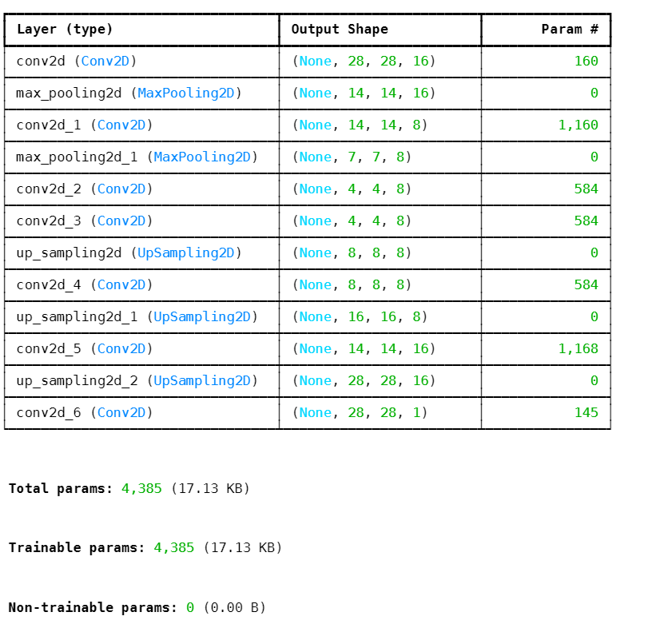
 |  |  |  |  |  |  | 28*28*16 |  |  | 14*14*16 |  |  |  |  |  |  |  |  |  | 7*7*8 |  |  |  |  |  |  | keras.layers.UpSampling2D( |  |  |  |  | 16 |  |  | 28*28*16
 |  |  |  |  |  |  |  |  |  |  |  |  |  |  |  |  |  |  |  |  |  |  |  |  |  |  | size=(2, 2), data_format=None, interpolation="nearest", **kwargs
 |  |  |  |  |  |  |  |  |  |  |  |  |  |  |  |  |  |  |  |  |  |  |  |  |  |  | ) |  |  | 16 | 3 | 3 |  | 8 |  | 16
 |  |  |  |  |  |  |  |  | 없음인 경우 기본값은 pool_size입니다.
 |  |  |  |  |  |  |  |  |  |  | 현재 pool_size 2 |  |  |  |  |  |  |  |  |  |  |  |  |  |  |  |  |  |  |  |  |  | 1168 |  |  |  | 145

 |  |  |  |  |  |  |  |  |  |  |  |  |  |  |  |  |  |  |  |  |  |  |  |  |  |  |  |  |  |  |  |  |  | 최종 가중치 개수 |  | 4385

GAN
 |  |  |  | 생성자

 |  |  |  |  |  |  |  |  |  |  |  |  |  |  | LeakyReLU() 함수는 ReLU() 함수에서 x 값이 음수이면 무조건 0이 되어 뉴런들이 일찍 소실되는 단점을 보완하기 위해, 0 이하에서도 작은 값을 갖게 만드는 활성화 함수
 |  |  |  |  |  |  |  |  |  |  |  |  |  |  | 케라스 함수를 이용해 LeakyReLU(0.2) 형태로 설정하면 0보다 작을 경우 0.2를 곱하라는 의미
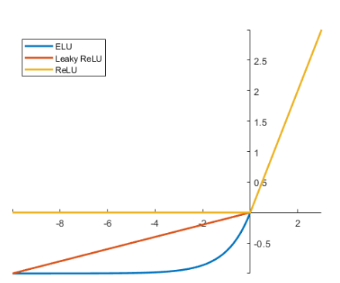

 |  |  |  |  |  |  |  |  |  |  |  |  |  |  |  |  |  |  |  |  |  | 커널 5*5가 64개

 |  | 임의의 잡음을 넣어야 되므로 |  |  | 입력 |  | Dense
 |  | 입력 차원을 임의로 해주어야 함 |  |  | 1 |  |  |  |  |  |  |  |  |  |  |  |  |  |  | Conv2D(64, kernel_size=5, padding='same'))
 |  |  |  |  | 2 |  |  |  | 배치묶음 들어오면서 입력 데이터의 분포를 정규화 하는 과정 추가 |  |  |  |  |  |  |  |  |  |  |  |  |  |  |  |  |  |  |  |  | 커널 5*5가 1개
 |  | 100으로 해줌 |  |  |  |  |  |  |  |  |  |  |  |  |  |  |  |  |  |  |  |  |  |  |  |  |  | Conv2D
 |  |  |  |  |  |  |  |  |  |  |  |  |  |  |  |  |  |  |  | Conv2D |  | 배치묶음 들어오면서 입력 데이터의 분포를 정규화 하는 과정 추가
 | np.random.normal(0, 1, (32, 100)) |  |  |  |  |  |  |  |  |  |  | reshape을 해준 이유는 컨벌루션층이 받아들일수 있도록
 |  |  |  |  |  |  |  |  |  |  |  |  | 7
 |  |  |  |  |  |  |  |  |  |  |  | 7 |  |  |  |  |  | UpSampling2D |  |  |  |  |  |  | UpSampling2D

$$⋮$$
$$⋮$$
 |  | 입력 차원 | 100 |  |  |  |  |  |  |  |  |  |  |  |  |  |  |  |  |  |  |  |  |  |  |  |  |  |  |  | 출력 결과
 |  |  |  |  |  |  |  | 출력 차원 | 6272
 | 100
32 | -0.1555464 , 1.05994763 |  |  |  |  |  |  |  |  |  | 6272*2 |  | 128개
 |  |  |  |  |  |  |  |  |  |  |  |  |  |  |  |  |  |  |  |  |  |  |  |  |  |  |  |  | 28*28*1
 |  |  |  |  |  |  |  |  |  |  | 12544 |  |  |  | 출력 크기 |  | 7*7*128 |  | 14*14*128 |  |  |  |  |  |  | 28*28*128
 |  |  |  |  |  |  |  |  |  |  |  |  |  |  |  |  |  |  |  |  |  |  |  |  |  |  |  | 1개
 |  |  |  |  | 100 |  |  |  |  |  |  |  |  |  |  |  |  | 204864 |  | 64개 |  |  | Activation(LeakyReLU(0.2)) |  |  |  |  |  | 활성화 함수가 하이퍼볼릭탄젠트이므로
 |  |  |  |  |  |  |  |  |  |  |  |  |  |  |  |  |  |  | 128 |  |  |  |  |  |  |  |  |  | 데이터 범위를 -1에서 1사이로 맞추어야 함
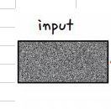
 |  |  |  |  |  |  |  |  |  |  |  |  | 4
 |  |  |  |  |  |  |  |  |  |  |  |  |  |  |  |  |  |  |  |  |  |  |  |  |  |  | 1601

 |  |  |  |  |  |  |  |  | 128은 임의의 노드 수
 |  |  |  |  |  |  | 출력 노드 수 | 128*7*7 | 7*7로 해준 이유는 |  |  | 후에 업샘플링 2번을 통해 28*28로 만들어 주므로

 |  |  |  |  |  |  | 6272 |  |  |  |  |  |  |  | 훈련해야할 가중치 |  |  | 852609
 |  |  |  |  |  | 가중치 수
 |  |  |  |  |  | 633472 |  |  |  | 매개변수 수는 보통 2개 (스케일과 시프트)로, 출력 크기와 관련이 없습니다.
 |  |  |  |  |  |  |  |  |  |  |  | 스케일은 각 채널의 출력을 조정하기 위함
 |  |  |  |  |  |  |  |  | tf.keras.layers.BatchNormalization(
 | BatchNormalization하는 이유 |  |  |  |  |  |  |  | axis=-1,
 |  |  |  |  |  |  |  |  | momentum=0.99,
 | 학습 안정성 향상: |  |  |  |  |  |  |  | epsilon=0.001,
 | 입력 데이터의 분포가 일정하게 유지되면, 가중치 업데이트가 더 안정적이고 빠르게 이루어집니다. 이는 학습 속도를 높이는 데 기여합니다. |  |  |  |  |  |  |  | center=True,
 | 기울기 소실 문제 완화: |  |  |  |  |  |  |  | scale=True,
 | 깊은 신경망에서 발생할 수 있는 기울기 소실 문제를 줄이는 데 도움이 됩니다. 정규화를 통해 각 레이어의 입력이 더 잘 분포되므로, 기울기가 너무 작아지지 않습니다. |  |  |  |  |  |  |  | beta_initializer='zeros',
 | 과적합 방지: |  |  |  |  |  |  |  | gamma_initializer='ones',
 | Batch Normalization은 약간의 정규화 효과를 제공하여 과적합을 방지하는 데 도움을 줄 수 있습니다. |  |  |  |  |  |  |  | moving_mean_initializer='zeros', |  |  |  |  | 시프트
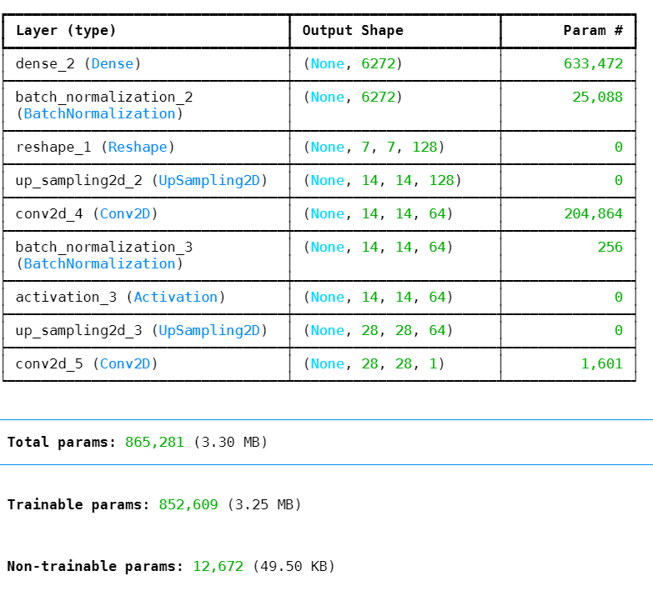
 |  |  |  |  |  |  |  |  | moving_variance_initializer='ones',
 |  |  |  |  |  |  |  |  | beta_regularizer=None,
 |  |  |  |  |  |  |  |  | gamma_regularizer=None,
 |  |  |  |  |  |  |  |  | beta_constraint=None,
 |  |  |  |  |  |  |  |  | gamma_constraint=None,
 |  |  |  |  |  |  |  |  | synchronized=False,
 |  |  |  |  |  |  |  |  | **kwargs
 |  |  |  |  |  |  |  |  | )

 |  |  |  |  |  |  | 12672

 |  |  |  | 판별자
 | discriminator = Sequential()
 | discriminator.add(Conv2D(64, kernel_size=5, strides=2,
 | input_shape=(28, 28, 1), padding="same"))
 | discriminator.add(Activation(LeakyReLU(0.2)))
 | discriminator.add(Dropout(0.3)) |  |  |  |  |  |  |  |  |  |  |  |  |  |  |  | 커널(5*5)이 64개 |  |  |  | 커널(5*5)이 128개
 | discriminator.add(Conv2D(128, kernel_size=5, strides=2, padding="same")) |  |  |  |  |  |  |  |  |  |  |  |  |  | Conv2D |  |  |  | Conv2D |  |  |  | Flatten
 | discriminator.add(Activation(LeakyReLU(0.2))) |  |  |  |  |  |  |  |  |  |  |  |  |  |  |  |  |  |  |  |  |  | 1
 | discriminator.add(Dropout(0.3))
 | discriminator.add(Flatten()) |  |  |  |  |  |  |  |  |  |  |  |  |  |  |  |  |  |  |  |  |  |  | Dense
 | discriminator.add(Dense(1, activation='sigmoid'))
$$⋮$$
$$⋮$$
 | discriminator.compile(loss='binary_crossentropy', optimizer='adam') |  |  |  |  |  |  |  |  |  |  |  |  |  |  |  |  |  |  |  |  |  |  |  | 오차
 | discriminator.trainable = False |  |  |  |  |  |  |  | 출력 결과를 입력으로 |  |  |  |  |  |  | 출력
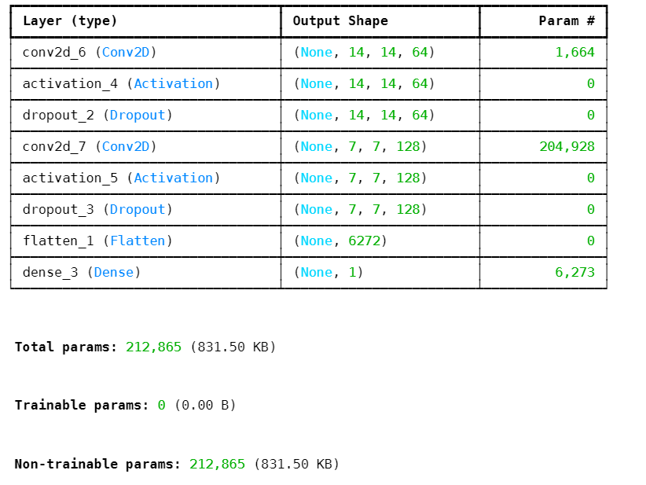
 |  |  |  |  |  |  |  |  |  |  |  |  |  |  |  | 14*14*64
 |  |  |  |  |  |  |  |  |  |  | 스트라이드가 2이므로 14*14

 |  |  |  |  |  |  |  |  |  |  |  |  |  |  |  |  |  |  |  |  |  | 6272 | 6272
 |  |  |  |  |  |  |  |  | 28*28*1
 |  |  |  |  |  |  |  |  |  |  |  |  |  |  | 64개 |  |  |  | 128개
 |  |  |  |  |  |  |  |  |  |  |  |  |  |  |  |  | 1664 |  |  | 204928

 |  |  |  |  |  |  |  | 212865

 |  |  |  | GAN 모델

 | # 생성자와 판별자 모델을 연결시키는 gan 모델을 만듭니다.
 | ginput = Input(shape=(100,))
 | dis_output = discriminator(generator(ginput)) |  |  |  |  |  |  |  |  |  | tf.keras.Input(
 | gan = Model(ginput, dis_output) |  |  |  |  |  |  |  |  |  | shape=None,
 | gan.compile(loss='binary_crossentropy', optimizer='adam') |  |  |  |  |  |  |  |  |  | batch_size=None,
 | gan.summary() |  |  |  |  |  |  |  |  |  | dtype=None,
 |  |  |  |  |  |  |  |  |  |  | sparse=None,
 |  |  |  |  |  |  |  |  |  |  | batch_shape=None, |  |  | 입력
 |  |  |  |  |  |  |  |  |  |  | name=None,
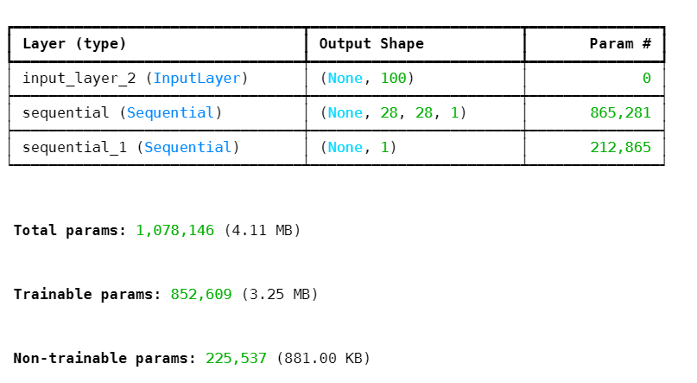
 |  |  |  |  |  |  |  |  |  |  | tensor=None |  | 1
 |  |  |  |  |  |  |  |  |  |  | )

 |  |  |  |  |  |  |  |  |  |  |  |  | 100
 |  |  |  |  |  |  |  |  |  |  |  |  |  |  |  |  |  |  |  |  |  | 학습안함
 |  |  |  |  |  |  |  |  |  |  |  |  |  |  |  |  |  | GAN 모델(생성자(이 학습해야할 매개변수 수
 |  |  |  |  |  |  |  |  |  |  |  |  |  |  |  |  |  |  | 852609

 |  |  |  |  |  |  |  |  |  | 225537

